Đăng nhập
Project Name | XÂY DỰNG HỆ THỐNG DISHNET - NỀN TẢNG MẠNG XÃ HỘI KINH DOANH ẨM THỰC
Module Code | Đăng nhập
Người kiểm tra | Ly
 | Hoàn thành | Lỗi | Chưa kiểm tra | Bị chăn | Tổng số trường hợp thử nghiệm
Round 1 | 38 | 1 | 0 | 0 | 44
Round 2 | 38 | 1 | 0 | 0 | 44

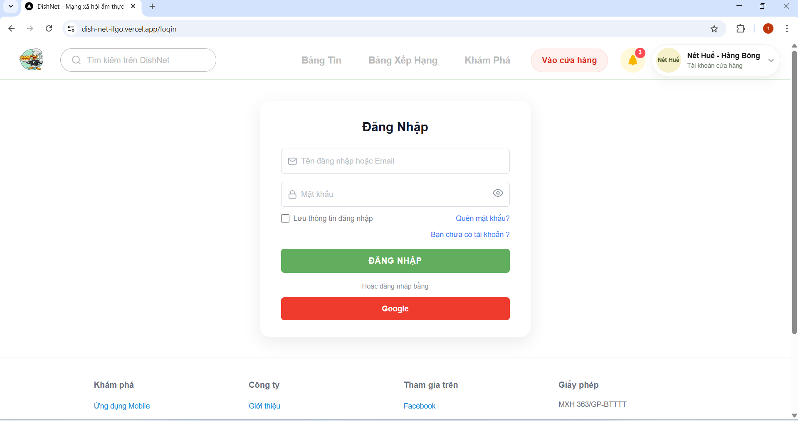
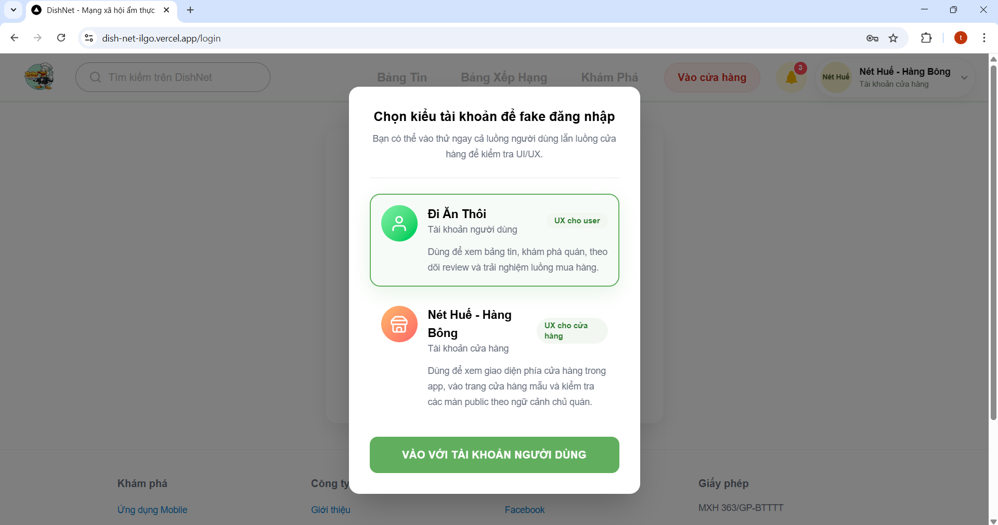

Test Case ID | Mô tả | Hành động | Điều kiện tiên quyết | Kết quả mong đợi | Kết quả thực tế | Kết quả |  | Kết quả |  | Chú thích
 |  |  |  |  |  | Vòng 1 |  | Vòng 2
 |  |  |  |  |  | Trạng thái | Ngày kiểm tra | Trạng thái | Ngày kiểm tra
GUI_SHOW Trang đăng nhập
TC_LOG_01 | Kiểm tra hiển thị tiêu đề đăng nhập | 1. Mở trang đăng nhập | Truy cập được trang | Hiển thị tiêu đề “Đăng nhập” | Hiển thị đúng tiêu đề đăng nhập | passed | 2026-04-02 |  | 2026-04-05
TC_LOG_02 | Kiểm tra ô nhập tên đăng nhập/email | 1. Mở trang đăng nhập 2. Quan sát ô Email | Trang load thành công | Có placeholder, text màu đen, hiển thị rõ | Hiển thị đúng placeholder và màu text đen | passed | 2026-04-02 |  | 2026-04-05
TC_LOG_03 | Kiểm tra ô nhập mật khẩu | 1. Mở trang đăng nhập 2. Quan sát ô Password | Trang load thành công | Có placeholder, text bị ẩn dạng *** | Text nhập vào được mã hóa ẩn dưới dạng dấu *** | passed | 2026-04-02 |  | 2026-04-05
TC_LOG_04 | Kiểm tra icon hiển thị mật khẩu | 1. Mở trang đăng nhập 2. Click icon mắt | Có dữ liệu trong password | Mật khẩu được hiển thị/ẩn đúng | Icon mắt hoạt động chính xác, chuyển đổi được trạng thái ẩn/hiện | passed | 2026-04-02 |  | 2026-04-05
TC_LOG_05 | Kiểm tra checkbox “Lưu thông tin đăng nhập” | 1. Mở trang đăng nhập 2. Click checkbox | Trang load | Có thể chọn/bỏ chọn | Checkbox hoạt động nhạy, có thể tick chọn hoặc bỏ chọn | passed | 2026-04-02 |  | 2026-04-05
TC_LOG_06 | Kiểm tra link “Quên mật khẩu” | 1. Mở trang đăng nhập 2. Click link “Quên mật khẩu” | Trang load | Chuyển sang màn quên mật khẩu | Hệ thống điều hướng đúng về trang quên mật khẩu | passed | 2026-04-02 |  | 2026-04-05
TC_LOG_07 | Kiểm tra link "Bạn chưa có tài khoản" | 1. Mở trang đăng nhập 2. Click link “Bạn chưa có tài khoản” | Trang load | Chuyển sang màn đăng ký | Hệ thống điều hướng đúng về trang Đăng ký | passed | 2026-04-02 |  | 2026-04-05
TC_LOG_08 | Kiểm tra button “Đăng nhập” | 1. Mở trang đăng nhập 2. Quan sát button | Trang load | Button hiển thị rõ, enable | Button hiển thị đúng vị trí, có thể tương tác | passed | 2026-04-02 |  | 2026-04-05
TC_LOG_09 | Kiểm tra button “Google” | 1. Mở trang đăng nhập 2. Quan sát button | Trang load | Button hiển thị đúng màu, enable | Button Google hiển thị đúng màu thương hiệu và có thể click | passed | 2026-04-02 |  | 2026-04-05
TC_LOG_10 | Kiểm tra card dành tài khoản cho người dùng | 1. Mở popup 2. Quan sát card | Popup hiển thị | Hiển thị đầy đủ icon, text, border xanh | Card hiển thị đúng các thành phần và màu border xanh | passed | 2026-04-02 |  | 2026-04-05
TC_LOG_11 | Kiểm tra card dành cho tài khoản cửa hàng | 1. Mở popup 2. Quan sát card | Popup hiển thị | Hiển thị icon, text | Các thành phần của card hiển thị rõ | passed | 2026-04-02 |  | 2026-04-05
TC_LOG_12 | Kiểm tra button đi vào tài khoản | 1. Mở popup 2. Quan sát button | Popup hiển thị | Button màu xanh, text trắng | Màu sắc button và text hiển thị đúng như yêu cầu | passed | 2026-04-02 |  | 2026-04-05
TC_LOG_13 | Kiểm tra hover button | 1. Mở trang đăng nhập 2. Di chuột vào button | Trang load | Button đổi màu khi hover | Hiệu ứng hover hoạt động, màu button thay đổi khi di chuột | passed | 2026-04-02 |  | 2026-04-05
TC_LOG_14 | Kiểm tra focus input | 1. Mở trang đăng nhập 2. Click vào input | Trang load | Border đổi màu khi focus | Border của input đổi màu chính xác khi người dùng click vào | passed | 2026-04-02 |  | 2026-04-05
TC_LOG_15 | Kiểm tra layout tổng thể | 1. Mở trang đăng nhập 2. Quan sát UI | Trang load | Các thành phần căn chỉnh đúng | Các thành phần căn chỉnh đúng kích thước, không đè lên nhau | passed | 2026-04-02 |  | 2026-04-05
TC_LOG_16 | Kiểm tra responsive | 1. Mở trang đăng nhập 2. Thay đổi kích thước màn hình | Trang load | UI không bị vỡ | Layout tổng thể cân đối, không bị vỡ hay chồng lấn | passed | 2026-04-02 |  | 2026-04-05
FUNCTION_SHOW Trang đăng nhập
TC_LOG_17 | Xác nhận đăng nhập thành công khi nhập đúng và đủ thông tin | 1. Nhập tên đăng nhập/email 2. Nhập mật khẩu 3. Click "Đăng nhập" | Người dùng đã có tài khoản | Hệ thống đăng nhập thành công, chuyển đến trang chủ hoặc trang thống kê | Đăng nhập thành công, hệ thống chuyển hướng về Trang chủ/Thống kê đúng như mong đợi | passed | 2026-04-02 |  | 2026-04-05
TC_LOG_18 | Xác nhận thành công khi đăng nhập bằng Google | 1. Click "Đăng nhập với Google" 2. Chọn gmail hợp lệ | Tài khoản Google hợp lệ | Hệ thống đăng nhập thành công, chuyển đến trang chủ | Hệ thống nhận diện đúng tài khoản Google và chuyển màn hình vào trang chủ | passed | 2026-04-02 |  | 2026-04-05
TC_LOG_19 | Xác nhận đăng nhập thành công khi không tick lưu mật khẩu | 1. Nhập email 2. Nhập mật khẩu 3. Không tick "Lưu mật khẩu" 4. Click "Đăng nhập" | Tài khoản đăng nhập hợp lệ | Hệ thống đăng nhập thành công và không lưu mật khẩu | Đăng nhập thành công, sau khi tắt trình duyệt và mở lại, hệ thống yêu cầu đăng nhập lại (không lưu) | passed | 2026-04-02 |  | 2026-04-05
TC_LOG_20 | Hiển thị lỗi khi bỏ trống trường tên đăng nhập/email | 1. Không nhập tên đăng nhập/email 2. Nhập mật khẩu 3. Click "Đăng nhập" | N/A | Hiển thị thông báo "Vui lòng điền vào mục này" | Hiển thị thông báo "Vui lòng điền vào mục này" tại trường Tên đăng nhập | passed | 2026-04-02 |  | 2026-04-05
TC_LOG_21 | Hiển thị lỗi khi nhập tên đăng nhập hoặc email không tồn tại | 1. Nhập tên đăng nhập/email không tồn tại 2. Nhập mật khẩu 3. Click "Đăng nhập" | N/A | Hiển thị thông báo "Tên đăng nhâp/ email không tồn tại" | Thông báo lỗi "Tên đăng nhập/ email không tồn tại" hiển thị đúng định dạng và vị trí | passed | 2026-04-02 |  | 2026-04-05
TC_LOG_22 | Hiển thị lỗi khi nhập email có chứa khoảng trắng | 1. Nhập email có chứa khoảng trắng 2. Nhập mật khẩu 3. Click "Đăng nhập" | N/A | Hiển thị thông báo "Lỗi định dạng" | Hệ thống báo lỗi định dạng khi email chứa khoảng trắng | passed | 2026-04-02 |  | 2026-04-05
TC_LOG_23 | Hiển thị lỗi khi người dùng nhập tên đăng nhập <5 ký tự | 1. Nhập tên đăng nhập/email <5 ký tự 2. Nhập mật khẩu 3. Click "Đăng nhập" | N/A | Hiển thị thông báo "Tên đăng nhập không đúng" | Hiển thị thông báo "Tên đăng nhập không đúng" tại trường tên đăng nhập | passed | 2026-04-02 |  | 2026-04-05
TC_LOG_24 | Hiển thị lỗi khi nhập tên đăng nhập >30 ký tự | 1. Nhập tên đăng nhập/email >30 ký tự 2. Nhập mật khẩu 3. Click "Đăng nhập" | N/A | Hiển thị thông báo "Tên đăng nhập không đúng" | Hiển thị thông báo "Tên đăng nhập không đúng" tại trường tên đăng nhập | passed | 2026-04-02 |  | 2026-04-05
TC_LOG_25 | Hiển thị lỗi khi nhập email có chứa ký tự đặc biệt | 1. Nhập email chứa ký tự đặc biệt khác (!,#,%,...) 2. Nhập mật khẩu 3. Click "Đăng nhập" | N/A | Hiển thị thông báo "Lỗi định dạng" | Hệ thống ngăn chặn và báo lỗi định dạng khi có ký tự đặc biệt trong email | passed | 2026-04-02 |  | 2026-04-05
TC_LOG_26 | Hiển thị lỗi khi nhập email không có user | 1. Nhập email không có user 2. Nhập mật khẩu 3. Click "Đăng nhập" | N/A | Hiển thị thông báo "Lỗi định dạng" | Thông báo "Lỗi định dạng" hiển thị khi thiếu phần định danh người dùng trong email | passed | 2026-04-02 |  | 2026-04-05
TC_LOG_27 | Hiển thị lỗi khi nhập email không có ký tự @ | 1. Nhập email không có @ 2. Nhập mật khẩu 3. Click "Đăng nhập" | N/A | Hiển thị thông báo "Lỗi định dạng" | Báo lỗi định dạng chính xác khi thiếu ký tự "@" | passed | 2026-04-02 |  | 2026-04-05
TC_LOG_28 | Hiển thị lỗi khi nhập email không có domain | 1. Nhập email không có domain 2. Nhập mật khẩu 3. Click "Đăng nhập" | N/A | Hiển thị thông báo "Lỗi định dạng" | Báo lỗi định dạng chính xác khi thiếu phần domain (ví dụ: @gmail.com) | passed | 2026-04-02 |  | 2026-04-05
TC_LOG_29 | Xác nhận hiển thị đúng khi copy-paste email hợp lệ | 1. Paste email hợp lệ 2. Nhập mật khẩu 3. Click "Đăng nhập" | N/A | Hệ thống chấp nhận | Hệ thống nhận diện và chấp nhận email hợp lệ sau khi thực hiện thao tác paste | passed | 2026-04-02 |  | 2026-04-05
TC_LOG_30 | Xác nhận hiển thị đúng khi copy-paste mật khẩu hợp lệ | 1. Paste mật khẩu hợp lệ 2. Nhập mật khẩu 3. Click "Đăng nhập" | N/A | Hệ thống chấp nhận | Mật khẩu được dán vào thành công và hệ thống chấp nhận đăng nhập | passed | 2026-04-02 |  | 2026-04-05
TC_LOG_31 | Hiển thị lỗi khi bỏ trống trường mật khẩu | 1. Nhập tên đăng nhập/email 2. Không nhập mật khẩu 3. Click "Đăng nhập" | N/A | Hiển thị thông báo "Vui lòng điền vào mục này" | Hiển thị thông báo "Vui lòng điền vào mục này" tại trường mật khẩu | passed | 2026-04-02 |  | 2026-04-05
TC_LOG_32 | Hiển thị lỗi khi nhập mật khẩu không chính xác | 1. Nhập tên đăng nhập/email 2. Nhập mật khẩu không đúng 3. Click "Đăng nhập" | Tài khoản đăng nhập tồn tại trong hệ thống | Hiển thị thông báo "Sai mật khẩu" | Thông báo "Sai mật khẩu" hiển thị ngay sau khi nhấn đăng nhập với mật khẩu không đúng | passed | 2026-04-02 |  | 2026-04-05
TC_LOG_33 | Kiểm tra lỗi hiễn thị khi nhập sai mật khẩu quá 5 lần | 1. Nhập tên đăng nhập/email 2. Nhập mật khẩu sai 5 lần liên tiếp 3. Click "Đăng nhập" | N/A | Hệ thống khóa tài khoản tạm thời | Sau 5 lần sai, hệ thống vẫn cho phép tiếp tục thao tác đăng nhập | failed | 2026-04-02 | passed | 2026-04-05
TC_LOG_34 | Xác nhận thành công khi tick vào lưu mật khẩu | 1. Nhập email 2. Nhập mật khẩu 3. Tick "Lưu mật khẩu" 4. Click "Đăng nhập" | N/A | Hệ thống lưu thông tin đăng nhập cho lần sau | Đăng nhập thành công, hệ thống tự động điền thông tin đăng nhập trong lần truy cập sau | passed | 2026-04-02 |  | 2026-04-05
TC_LOG_35 | Kiểm tra lỗi hiển thị khi đăng nhập bằng google account chưa đăng ký | 1. Click "Đăng nhập với Google" 2. Chọn gmail chưa đăng ký | N/A | Hiển thị thông báo "Không tìm thấy tài khoản Google của bạn" | Hiển thị đúng thông báo không tìm thấy tài khoản đối với email Google chưa đăng ký hệ thống | passed | 2026-04-02 |  | 2026-04-05
TC_LOG_36 | Kiểm tra khi click vào đăng nhập nhiều lần liên tiếp | 1. Nhập tên đăng nhập/email 2. Nhập mật khẩu 3. Click "Đăng nhập" nhiều lần liên tiếp | N/A | Hệ thống chỉ xử lý 1 yêu cầu đầu tiên | Hệ thống chỉ gửi 01 request đăng nhập, các click thừa sau đó không gây ra lỗi chồng chéo | passed | 2026-04-02 |  | 2026-04-05
TC_LOG_37 | Xác nhận hiển thị đúng khi nhấn enter để đăng nhập | 1. Nhập tên đăng nhập/email 2. Nhập mật khẩu 3. Nhấn enter | N/A | Hệ thống thực hiện đăng nhập | Hệ thống thực hiện lệnh đăng nhập ngay sau khi nhấn phím "Enter" trên bàn phím | passed | 2026-04-02 |  | 2026-04-05
TC_LOG_38 | Xác nhận hiển thị đúng khi chỉ có 1 tài khoản người dùng | 1. Đăng nhập tài khoản người dùng | N/A | Chuyển đến trang chủ | Hệ thống nhận diện tài khoản có 1 vai trò và chuyển thẳng vào trang chủ thành công | passed | 2026-04-02 |  | 2026-04-05
Pop-up chọn vai trò
TC_LOG_39 | Xác nhận hiển thị đúng khi người dùng có 2 vai trò | 1. Đăng nhập tài khoản có nhiều role | Người dùng có tài khoản người dùng và tài khoản cửa hàng | Hệ thống hiển thị màn hình chọn vai trò | Popup chọn vai trò (Người dùng/Cửa hàng) hiển thị ngay sau khi xác thực thông tin thành công | passed | 2026-04-02 |  | 2026-04-05
TC_LOG_40 | Xác nhận hiển thị đúng khi chọn tài khoản người dùng | 1. Nhập tên đăng nhập/email 2. Nhập mật khẩu 3. Click "Đăng nhập" 4. Chọn tài khoản người dùng | Người dùng có tài khoản người dùng và tài khoản cửa hàng | Chuyển đến trang chủ | Hệ thống chuyển hướng chính xác đến giao diện trang chủ dành cho "Người dùng" | passed | 2026-04-02 |  | 2026-04-05
TC_LOG_41 | Xác nhận hiển thị đúng khi chọn tài khoản cửa hàng | 1. Nhập tên đăng nhập/email 2. Nhập mật khẩu 3. Click "Đăng nhập" 4. Chọn tài khoản cửa hàng | Người dùng có tài khoản người dùng và tài khoản cửa hàng | Chuyển đến trang quản lý cửa hàng | Hệ thống chuyển hướng chính xác đến trang "Tổng quan cửa hàng" | passed | 2026-04-02 |  | 2026-04-05
TC_LOG_42 | Kiểm tra khi người dùng không chọn vai trò | 1. Nhập tên đăng nhập/email 2. Nhập mật khẩu 3. Click "Đăng nhập" 4. Không chọn vai trò | Người dùng có tài khoản người dùng và tài khoản cửa hàng | Không truy cập vào hệ thống | Người dùng không thể vào sâu trong hệ thống nếu chưa chọn vai trò từ popup | passed | 2026-04-02 |  | 2026-04-05
TC_LOG_43 | Kiểm tra khi người dùng click ngoài popup chọn vai trò | 1. Nhập tên đăng nhập/email 2. Nhập mật khẩu 3. Click "Đăng nhập" 4. Click ngoài pop-up | Popup đang mở | Popup không đóng | Popup vẫn duy trì hiển thị khi click vào vùng trống bên ngoài, yêu cầu người dùng phải chọn vai trò | passed | 2026-04-02 |  | 2026-04-05
TC_LOG_44 | Kiểm tra khi click vào nút đi vào tài khoản nhiều lần liên tiếp | 1. Nhập tên đăng nhập/email 2. Nhập mật khẩu 3. Click "đi vào tài khoản" nhiều lần liên tiếp | N/A | Hệ thống chỉ xử lý 1 yêu cầu đầu tiên | Chỉ xử lý 01 lệnh điều hướng duy nhất dù người dùng nhấn nút chọn vai trò nhiều lần | passed | 2026-04-02 |  | 2026-04-05

Đăng ký
Project Name | XÂY DỰNG HỆ THỐNG DISHNET - NỀN TẢNG MẠNG XÃ HỘI KINH DOANH ẨM THỰC
Module Code | Đăng ký
Người kiểm tra | Ly
 | Hoàn thành | Lỗi | Chưa kiểm tra | Bị chăn | Tổng số trường hợp thử nghiệm
Round 1 | 66 | 0 | 0 | 0 | 66
Round 2 | 66 | 0 | 0 | 0 | 66
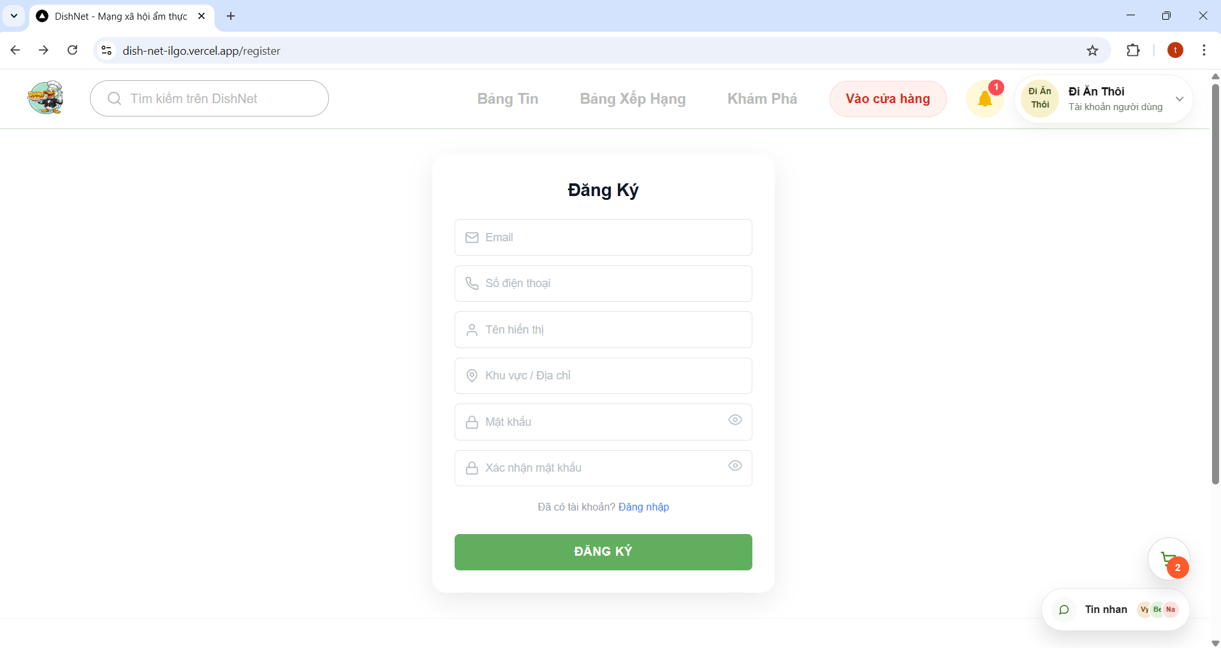

Test Case ID | Mô tả | Hành động | Điều kiện tiên quyết | Kết quả mong đợi | Kết quả thực tế | Kết quả |  | Kết quả |  | Chú thích
 |  |  |  |  |  | Vòng 1 |  | Vòng 2
 |  |  |  |  |  | Trạng thái | Ngày kiểm tra | Trạng thái | Ngày kiểm tra
GUI_SHOW Trang đăng ký
GUI_REG_01 | Kiểm tra tiêu đề “Đăng ký” | 1. Mở trang đăng ký | Truy cập trang | Hiển thị tiêu đề “Đăng ký” | Tiêu đề "Đăng ký" hiển thị đúng font chữ và vị trí thiết kế | passed | 2026-04-02 |  | 2026-04-05
GUI_REG_02 | Kiểm tra ô email | 1. Mở trang đăng ký 2. Quan sát ô email | Trang load | Có placeholder, text màu đen | Ô nhập email hiển thị đúng placeholder, text nhập vào có màu đen rõ ràng | passed | 2026-04-02 |  | 2026-04-05
GUI_REG_03 | Kiểm tra ô số điện thoại | 1. Mở trang đăng ký 2. Quan sát ô số điện thoại | Trang load | Có placeholder, text màu đen | Ô số điện thoại hiển thị đúng placeholder và định dạng text | passed | 2026-04-02 |  | 2026-04-05
GUI_REG_04 | Kiểm tra ô tên hiển thị | 1. Mở trang đăng ký 2. Quan sát ô tên hiển thị | Trang load | Có placeholder, text màu đen | Ô tên hiển thị hiển thị placeholder và màu chữ khớp với thiết kế | passed | 2026-04-02 |  | 2026-04-05
GUI_REG_05 | Kiểm tra ô khu vực/địa chỉ | 1. Mở trang đăng ký 2. Quan sát ô khu vực/ địa chỉ | Trang load | Có placeholder, text màu đen | Ô khu vực/địa chỉ hiển thị đúng placeholder và màu text đen | passed | 2026-04-02 |  | 2026-04-05
GUI_REG_06 | Kiểm tra ô mật khẩu | 1. Mở trang đăng ký 2. Quan sát ô mật khẩu | Trang load | Có placehoder, text bị ẩn dạng *** | Mật khẩu khi nhập tự động chuyển sang dạng dấu * để bảo mật | passed | 2026-04-02 |  | 2026-04-05
GUI_REG_07 | Kiểm tra ô xác nhận mật khẩu | 1. Mở trang đăng ký 2. Quan sát ô xác nhận mật khẩu | Trang load | Có placehoder, text bị ẩn dạng *** | Xác nhận mật khẩu hiển thị đúng dạng ẩn *** như ô mật khẩu | passed | 2026-04-02 |  | 2026-04-05
GUI_REG_08 | Kiểm tra icon hiển thị mật khẩu | 1. Mở trang đăng ký 2.Click icon mắt | Có dữ liệu trong password | Toggle hiển thị/ẩn | Icon mắt hoạt động tốt, cho phép chuyển đổi giữa ẩn và hiện mật khẩu | passed | 2026-04-02 |  | 2026-04-05
GUI_REG_09 | Kiểm tra button “Đăng ký” | 1. Mở trang đăng ký 2. Quan sát ô button | Trang load | Button màu xanh, enable | Button "Đăng ký" hiển thị đúng màu xanh chủ đạo và có thể tương tác | passed | 2026-04-02 |  | 2026-04-05
GUI_REG_10 | Kiểm tra link đăng nhập | 1. Mở trang đăng ký 2. Click vào link đăng nhập | Trang load | Chuyển màn hình đến trang đăng nhập | Hệ thống điều hướng chính xác về trang đăng nhập khi click vào link | passed | 2026-04-02 |  | 2026-04-05
GUI_REG_11 | Kiểm tra ô nhập OTP | 1. Mở trang xác thực OTP 2. Quan sát ô nhập mã OTP |  | Input hiển thị đúng | Các ô nhập mã OTP hiển thị rõ ràng, cho phép nhập ký tự số | passed | 2026-04-02 |  | 2026-04-05
GUI_REG_12 | Kiểm tra button “Gửi lại mã” | 1. Mở trang xác thực OTP 2. Quan sát button | Đã gửi OTP | Button hiển thị đúng, enable | Button "Gửi lại mã" hiển thị đúng vị trí và có thể nhấn được | passed | 2026-04-02 |  | 2026-04-05
GUI_REG_13 | Kiểm tra thời gian đêm ngược mã OTP | 1. Mở trang xác thực OTP 2. Quan sát quan sát thời gian | Đã gửi OTP | Hiển thị thời gian đếm ngược | Đồng hồ đếm ngược hoạt động chính xác theo từng giây (giảm dần) | passed | 2026-04-02 |  | 2026-04-05
GUI_REG_14 | Kiểm tra button “Gửi" | 1. Mở trang xác thực OTP 2. Quan sát button | Đã nhập OTP | Button màu xanh, enable | Button "Gửi" hiển thị đúng màu xanh và trạng thái sẵn sàng tương tác | passed | 2026-04-02 |  | 2026-04-05
GUI_REG_15 | Kiểm tra hover button | 1. Mở trang đăng ký 2. Di chuột vào button | Trang load | Button đổi màu | Màu button thay đổi (đậm hơn/nhạt đi) khi người dùng di chuột qua | passed | 2026-04-02 |  | 2026-04-05
GUI_REG_16 | Kiểm tra focus input | 1. Mở trang đăng ký 2. Click input | Trang load | Border highlight | Border của ô input sáng lên/đổi màu khi người dùng click vào để nhập liệu | passed | 2026-04-02 |  | 2026-04-05
GUI_REG_17 | Kiểm tra layout tổng thể | 1. Mở trang đăng ký 2. Quan sát ô tổng thế UI | Trang load | Các thành phần căn đều | Toàn bộ layout trang đăng ký căn chỉnh cân đối, khoảng cách đều nhau | passed | 2026-04-02 |  | 2026-04-05
GUI_REG_18 | Kiểm tra responsive | 1. Mở trang đăng ký 2. Thay đổi kích thước màn hình | Trang load | Không vỡ layout | Giao diện tự động co giãn, không bị vỡ hay chồng lấn khi thay đổi kích thước màn hình | passed | 2026-04-02 |  | 2026-04-05
FUNCTION_SHOW Trang đăng ký
FUNC_REG_01 | Xác nhận đăng ký thành công khi nhập đúng và đầy đủ thông tin | 1. Nhập email hợp lệ 2. Nhập số điện thoại hợp lệ 3. Nhập tên hiển thị hợp lệ 4. Nhập khu vực 5. Nhập mật khẩu hợp lệ 6. Nhập xác nhận mật khẩu đúng 7. Click "Đăng ký" | Email/ số điện thoại chưa tồn tại trong hệ thống | Hệ thống đăng ký thành công, chuyển sang màn hình OTP | Đăng ký thành công, hệ thống chuyển sang giao diện nhập mã OTP đúng quy trình | passed | 2026-04-02 |  | 2026-04-05
FUNC_REG_02 | Xác nhận hiển thị đúng khi copy-paste email hợp lệ | 1. Paste email hợp lệ 2. Nhập đầy đủ các trường còn lại 3. Click "Đăng ký" | N/A | Hệ thống chấp nhận | Hệ thống chấp nhận email được dán vào và cho phép thực hiện các bước tiếp theo | passed | 2026-04-02 |  | 2026-04-05
FUNC_REG_03 | Hiển thị lỗi khi bỏ trống trường email | 1. Không nhập email 2. Nhập đầy đủ các trường còn lại 3. Click "Đăng ký" | N/A | Hiển thị thông báo "Vui lòng điền vào mục này" | Xuất hiện thông báo "Vui lòng điền vào mục này" ngay dưới trường email còn trống | passed | 2026-04-02 |  | 2026-04-05
FUNC_REG_04 | Hiển thị lỗi khi nhập email không có user | 1. Nhập email thiếu user 2. Click "Đăng ký" | N/A | Hiển thị thông báo "Lỗi định dạng" | Hiển thị thông báo "Lỗi định dạng" do thiếu phần định danh người dùng trong email | passed | 2026-04-02 |  | 2026-04-05
FUNC_REG_05 | Hiển thị lỗi khi nhập email không có @ | 1. Nhập email thiếu @ 2. Click "Đăng ký" | N/A | Hiển thị thông báo "Lỗi định dạng" | Hệ thống báo "Lỗi định dạng" khi phát hiện email không có ký tự @ | passed | 2026-04-02 |  | 2026-04-05
FUNC_REG_06 | Hiển thị lỗi khi nhập email không có domain | 1. Nhập email thiếu domain 2. Click "Đăng ký" | N/A | Hiển thị thông báo "Lỗi định dạng" | Hệ thống báo "Lỗi định dạng" khi phát hiện thiếu phần domain (ví dụ: @gmail.com) | passed | 2026-04-02 |  | 2026-04-05
FUNC_REG_07 | Hiển thị lỗi khi nhập email đã tồn tại | 1. Nhập email đã đăng ký 2. Click "Đăng ký" | Email đã tồn tại | Hiển thị thông báo "Email đã tồn tại" | Hệ thống báo lỗi "Email đã tồn tại" và ngăn chặn việc tạo tài khoản trùng lặp | passed | 2026-04-02 |  | 2026-04-05
FUNC_REG_08 | Hiển thị lỗi khi nhập email có khoảng trắng | 1. Nhập email có khoảng trắng 2. Click "Đăng ký" | N/A | Hiển thị thông báo "Lỗi định dạng" | Hiển thị thông báo lỗi định dạng khi email có chứa khoảng trắng giữa các ký tự | passed | 2026-04-02 |  | 2026-04-05
FUNC_REG_09 | Hiển thị lỗi khi nhập email có chứa ký tự đặc biệt khác | 1. Nhập email chứa ký tự đặc biệt khác (!,#,%,...) 2. Click "Đăng ký" | N/A | Hiển thị thông báo "Lỗi định dạng" | Hệ thống ngăn chặn đăng ký và báo lỗi khi email chứa các ký tự đặc biệt không hợp lệ | passed | 2026-04-02 |  | 2026-04-05
FUNC_REG_10 | Hiển thị lỗi khi bỏ trống trường số điện thoại | 1. Không nhập số điện thoại 2. Nhập đầy đủ các trường còn lại 3. Click "Đăng ký" | N/A | Hiển thị thông báo "Vui lòng điền vào mục này" | Hiển thị thông báo "Vui lòng điền vào mục này" tại trường số điện thoại | passed | 2026-04-02 |  | 2026-04-05
FUNC_REG_11 | Xác nhận hiển thị đúng khi nhập số điện thoại =10 và bắt đầu bằng số 0 | 1. Nhập số điện thoại hợp lệ 2. Click "Đăng ký" | N/A | Hệ thống chấp nhận | Hệ thống chấp nhận số điện thoại bắt đầu bằng số 0 và đủ 10 chữ số | passed | 2026-04-02 |  | 2026-04-05
FUNC_REG_12 | Xác nhận hiển thị đúng khi copy-paste số điện thoại hợp lệ | 1. Paste số điện thoại hợp lệ 2. Click "Đăng ký" | N/A | Hệ thống chấp nhận | Thao tác copy-paste số điện thoại hoạt động đúng, hệ thống nhận diện đúng dữ liệu | passed | 2026-04-02 |  | 2026-04-05
FUNC_REG_13 | Hiển thị lỗi khi nhập số điện thoại <10 số | 1. Nhập SĐT <10 số 2. Click "Đăng ký" | N/A | Hiển thị thông báo "Lỗi định dạng" | Hệ thống báo "Lỗi định dạng" khi số điện thoại nhập vào ít hơn 10 chữ số | passed | 2026-04-02 |  | 2026-04-05
FUNC_REG_14 | Hiển thị lỗi khi nhập số điện thoại >10 số | 1. Nhập SĐT >10 số 2. Click "Đăng ký" | N/A | Hiển thị thông báo "Lỗi định dạng" | Hệ thống ngăn chặn nhập khi số điện thoại vượt quá 10 chữ số | passed | 2026-04-02 |  | 2026-04-05
FUNC_REG_15 | Hiển thị lỗi khi nhập số điện thoại bắt đầu bằng số khác 0 | 1. Nhập SĐT đầu tiền khác 0 2. Click "Đăng ký" | N/A | Hiển thị thông báo "Lỗi định dạng" | Hệ thống báo "Lỗi định dạng" ngay khi phát hiện ký tự chữ hoặc ký tự đặc biệt trong ô SĐT | passed | 2026-04-02 |  | 2026-04-05
FUNC_REG_16 | Hiển thị lỗi khi nhập số điện thoại chứa ký tự chữ/ ký tự đặc biệt | 1. Nhập SĐT có chữ 2. Click "Đăng ký" | N/A | Hiển thị thông báo "Lỗi định dạng" | Thông báo "Số điện thoại đã tồn tại" hiển thị đúng lúc, ngăn chặn đăng ký trùng SĐT | passed | 2026-04-02 |  | 2026-04-05
FUNC_REG_17 | Hiển thị lỗi khi nhập số điện thoại đã tồn tại | 1. Nhập SĐT đã đăng ký 2. Click "Đăng ký" | Số điện thoại đã tồn tại | Hiển thị thông báo "Số điện thoại đã tồn tại" | Thông báo yêu cầu nhập tên hiển thị xuất hiện khi để trống trường này | passed | 2026-04-02 |  | 2026-04-05
FUNC_REG_18 | Hiển thị lỗi khi nhập số điện thoại có khoảng trắng | 1. Nhập SĐT có chứa khoảng trắng 2. Click "Đăng ký" | N/A | Hiển thị thông báo "Lỗi định dạng" | Hệ thống báo lỗi yêu cầu tên hiển thị phải nằm trong khoảng từ 6-50 ký tự | passed | 2026-04-02 |  | 2026-04-05
FUNC_REG_19 | Hiển thị lỗi khi bỏ trống trường tên hiển thị | 1. Không nhập tên hiển thị 2. Nhập đầy đủ các trường còn lại 3. Click "Đăng ký" | N/A | Hiển thị thông báo "Vui lòng điền vào mục này" | Xuất hiện thông báo nhắc nhở khi người dùng chưa nhập mật khẩu | passed | 2026-04-02 |  | 2026-04-05
FUNC_REG_20 | Hiển thị lỗi khi nhập tên hiển thị < 6 ký tự | 1. Nhập tên <6 ký tự 2. Click "Đăng ký" | N/A | Hiển thị thông báo "Nhập mật khẩu từ 6-50 ký tự" | Hệ thống báo lỗi yêu cầu tên hiển thị phải nằm trong khoảng từ 6-50 ký tự | passed | 2026-04-02 |  | 2026-04-05
FUNC_REG_21 | Hiển thị lỗi khi nhập tên hiển thị > 50 ký tự | 1. Nhập tên >50 ký tự 2. Click "Đăng ký" | N/A | Hệ thống chặn không cho phép nhập thêm, hiển thị thông báo "Nhập mật khẩu từ 6-50 ký tự" | Hệ thống báo lỗi yêu cầu tên hiển thị phải nằm trong khoảng từ 6-50 ký tự | passed | 2026-04-02 |  | 2026-04-05
FUNC_REG_22 | Hiển thị lỗi khi bỏ trống khu vực | 1. Không chọn khu vực 2. Click "Đăng ký" | N/A | Hiển thị thông báo "Vui lòng điền vào mục này" | Hiển thị thông báo "Vui lòng điền vào mục này" tại trường khu vực | passed | 2026-04-02 |  | 2026-04-05
FUNC_REG_23 | Hiển thị lỗi khi bỏ trống trường mật khẩu | 1. Không nhập mật khẩu 2. Click "Đăng ký" | N/A | Hiển thị thông báo "Vui lòng điền vào mục này" | Xuất hiện thông báo nhắc nhở khi người dùng chưa nhập mật khẩu | passed | 2026-04-02 |  | 2026-04-05
FUNC_REG_24 | Hiển thị lỗi khi nhập mật khẩu < 6 ký tự | 1. Nhập mật khẩu <6 ký tự2. Click "Đăng ký" | N/A | Hiển thị thông báo "Nhập mật khẩu từ 6-30 ký tự" | Hệ thống báo lỗi yêu cầu mật khẩu phải nằm trong khoảng từ 6-30 ký tự | passed | 2026-04-02 |  | 2026-04-05
FUNC_REG_25 | Hiển thị lỗi khi nhập mật khẩu > 30 ký tự | 1. Nhập mật khẩu >30 ký tự 2. Click "Đăng ký" | N/A | Hệ thống chặn không cho phép nhập thêm, hiển thị thông báo "Nhập mật khẩu từ 6-30 ký tự" | Hệ thống báo lỗi yêu cầu mật khẩu phải nằm trong khoảng từ 6-30 ký tự | passed | 2026-04-02 |  | 2026-04-05
FUNC_REG_26 | Hiển thị lỗi khi nhập mật khẩu chỉ có ký tự số | 1. Nhập mật khẩu chỉ có ký tự số 2. Click "Đăng ký" | N/A | Hiển thị thông báo "Vui lòng nhập đủ chữ, số và ký tự đặt biệt" | Hệ thống báo lỗi yêu cầu mật khẩu phải bao gồm cả chữ, số và ký tự đặc biệt | passed | 2026-04-02 |  | 2026-04-05
FUNC_REG_27 | Hiển thị lỗi khi nhập mật khẩu chỉ có ký tự chữ | 1. Nhập mật khẩu chỉ có ký tự chữ 2. Click "Đăng ký" | N/A | Hiển thị thông báo "Vui lòng nhập đủ chữ, số và ký tự đặt biệt" | Hệ thống báo lỗi yêu cầu mật khẩu phải bao gồm cả chữ, số và ký tự đặc biệt | passed | 2026-04-02 |  | 2026-04-05
FUNC_REG_28 | Hiển thị lỗi khi nhập mật khẩu không có ký tự đặc biệt | 1. Nhập mật khẩu thiếu ký tự đặc biệt 2. Click "Đăng ký" | N/A | Hiển thị thông báo "Vui lòng nhập đủ chữ, số và ký tự đặt biệt" | Hệ thống báo lỗi yêu cầu mật khẩu phải bao gồm cả chữ, số và ký tự đặc biệt | passed | 2026-04-02 |  | 2026-04-05
FUNC_REG_29 | Xác nhận hiển thị đúng khi copy-paste mật khẩu hợp lệ để xác nhận | 1. Paste mật khẩu hợp lệ 2. Click "Đăng ký" | N/A | Hệ thống chấp nhận | Thao tác dán mật khẩu hợp lệ hoạt động đúng, hệ thống nhận diện đúng dữ liệu | passed | 2026-04-02 |  | 2026-04-05
FUNC_REG_30 | Hiển thị lỗi khi bỏ trống trường xác nhận mật khẩu | 1. Không nhập xác nhận mật khẩu 2. Nhập đầy đủ các trường còn lại 3. Click "Đăng ký" | N/A | Hiển thị thông báo "Vui lòng điền vào mục này" | Xuất hiện thông báo nhắc nhở ngay tại ô "Xác nhận mật khẩu" khi để trống | passed | 2026-04-02 |  | 2026-04-05
FUNC_REG_31 | Hiển thị lỗi khi xác nhận mật khẩu không trùng khớp | 1. Nhập mật khẩu 2. Nhập xác nhận khác mật khẩu 3. Click "Đăng ký" | N/A | Hiển thị thông báo "Mật khẩu không trùng khớp" | Hệ thống so khớp chính xác và báo lỗi khi hai mật khẩu không giống nhau | passed | 2026-04-02 |  | 2026-04-05
FUNC_REG_32 | Kiểm tra khi click vào nút đăng ký nhiều lần liên tiếp | 1. Nhập thông tin hợp lệ 2. Click nhiều lần nút đăng ký | N/A | Hệ thống chỉ nhận 1 yêu cầu đầu tiên | Chỉ có 01 yêu cầu đăng ký được gửi đi, ngăn chặn việc tạo tài khoản trùng lặp do click nhiều lần | passed | 2026-04-02 |  | 2026-04-05
FUNC_REG_33 | Kiểm tra hiển thị đúng khi nhấn enter để đăng ký | 1. Nhập đầy đủ thông tin 2. Nhấn Enter | N/A | Hệ thống thực hiện đăng ký | Lệnh đăng ký được thực thi ngay lập tức khi nhấn phím Enter trên bàn phím | passed | 2026-04-02 |  | 2026-04-05
FUNCTION_SHOW Trang xác thực OTP
FUNC_REG_34 | Xác nhận đăng ký thành công khi nhập OTP đúng | 1. Nhập OTP đúng 2. Click "Gửi" | Đã đăng ký thành công | Hệ thống thông báo xác thực thành công, hiển thị nút đăng nhập | Mã OTP đúng được chấp nhận, hệ thống hiển thị nút để người dùng tiếp tục đăng nhập | passed | 2026-04-02 |  | 2026-04-05
FUNC_REG_35 | Hiển thị lỗi khi không nhập OTP | 1. Không nhập OTP 2. Click "Gửi" | Đã gửi OTP | Hiển thị thông báo "Vui lòng nhập đầy đủ mã xác nhận" | Thông báo lỗi hiển thị rõ ràng khi người dùng nhấn gửi mà chưa nhập mã OTP | passed | 2026-04-02 |  | 2026-04-05
FUNC_REG_36 | Hiển thị lỗi khi nhập OTP sai | 1. Nhập OTP sai 2. Click "Gửi" | Đã gửi OTP | Hiển thị thông báo "Mã xác thực không đúng" và cho phép nhập lại | Thông báo "Mã xác thực không đúng" hiển thị và cho phép người dùng nhập lại | passed | 2026-04-02 |  | 2026-04-05
FUNC_REG_37 | Xác nhận thành công khi nhập OTP sai sau đó nhập lại đúng | 1. Nhập OTP sai 2. Nhập lại đúng 3. Click "Gửi" | Đã gửi OTP | Hệ thống thông báo xác thực thành công, hiển thị nút đăng nhập | Sau khi nhập lại đúng mã OTP, hệ thống xác thực thành công và hiện nút đăng nhập | passed | 2026-04-02 |  | 2026-04-05
FUNC_REG_38 | Hiển thị lỗi khi nhập OTP < 5 ký tự | 1. Nhập OTP thiếu số 2. Click "Gửi" | Đã gửi OTP | Hiển thị thông báo "Vui lòng nhập đầy đủ mã xác nhận" | Hệ thống báo lỗi yêu cầu nhập đầy đủ 5 chữ số của mã OTP | passed | 2026-04-02 |  | 2026-04-05
FUNC_REG_39 | Hiển thị lỗi khi nhập OTP > 5 ký tự | 1. Nhập OTP dư số | Đã gửi OTP | Hệ thống chặn không cho phép nhập thêm | Hệ thống tự động chặn không cho phép nhập ký thêm ký tự vào ô OTP | passed | 2026-04-02 |  | 2026-04-05
FUNC_REG_40 | Hiển thị lỗi khi nhập OTP bằng ký tự chữ | 1. Nhập OTP bằng chữ 2. Click "Gửi" | Đã gửi OTP | Hệ thống chặn không cho phép nhập chữ | Ô nhập OTP chỉ nhận ký tự số, các ký tự chữ bị hệ thống chặn hoàn toàn | passed | 2026-04-02 |  | 2026-04-05
FUNC_REG_41 | Hiển thị lỗi khi nhập OTP bằng ký tự đặt biệt | 1. Nhập OTP bằng ký tự đặt biệt 2. Click "Gửi" | Đã gửi OTP | Hệ thống chặn không cho phép nhập ký tự đặt biệt | Ô nhập OTP chỉ nhận ký tự số, các ký tự đặc biệt bị hệ thống chặn hoàn toàn | passed | 2026-04-02 |  | 2026-04-05
FUNC_REG_42 | Hiển thị lỗi khi nhập OTP sai 5 lần | 1. Nhập sai OTP 5 lần | Đã gửi OTP | Hệ thống khóa tạm thời | Sau 5 lần nhập sai mã, hệ thống hiển thị thông báo khóa tạm thời để bảo mật | passed | 2026-04-02 |  | 2026-04-05
FUNC_REG_43 | Hiển thị lỗi khi nhập OTP hết hạn | 1. Nhập OTP sau 1 phút 2. Click "Gửi" | OTP hết hạn | Hiển thị thông báo "Mã xác thực không đúng" | Thông báo "Mã xác thực không đúng" (hoặc hết hạn) hiển thị khi nhập mã sau 1 phút | passed | 2026-04-02 |  | 2026-04-05
FUNC_REG_44 | Xác nhận gửi thành công khi người dùng click gửi lại mã | 1. Click gửi lại mã | Đã gửi OTP | Hệ thống gửi lại mã OTP mới | Hệ thống gửi lại mã OTP mới về email sau khi nhấn "Gửi lại mã" | passed | 2026-04-02 |  | 2026-04-05
FUNC_REG_45 | Kiểm tra hiển thị lỗi khi người dùng click "gửi lại mã" nhiều hơn 5 lần | 1. Click gửi lại mã nhiều lần | Đã gửi OTP | Hệ thống giới hạn số lần gửi mã | Hệ thống hiển thị cảnh báo khi người dùng nhấn "Gửi lại mã" quá số lần quy định. | passed | 2026-04-02 |  | 2026-04-05
FUNC_REG_46 | Kiểm tra khi click nút gửi OTP nhiều lần | 1. Click "Gửi" | N/A | Hệ thống chỉ nhận 1 yêu cầu đầu tiên | Chỉ có 1 yêu cầu gửi mã được thực hiện dù nhấn nút "Gửi" nhiều lần liên tiếp | passed | 2026-04-02 |  | 2026-04-05
FUNC_REG_47 | Kiểm tra hiển thị đúng khi nhấn enter gửi OTP | 1. Nhập OTP 2. Nhấn Enter | N/A | Hệ thống chấp nhận | Hệ thống thực hiện xác thực OTP ngay khi nhấn phím Enter trên bàn phím | passed | 2026-04-02 |  | 2026-04-05
FUNC_REG_48 | Xác nhận nút đăng nhập hiển thị đúng khi xác thực OTP thành công | 1. Click "Đăng nhập" | N/A | Chuyển sang màn hình đăng nhập | Sau khi xác thực thành công, nhấn nút "Đăng nhập" điều hướng đúng về trang đăng nhập | passed | 2026-04-02 |  | 2026-04-05

Quên mật khẩu
Project Name | XÂY DỰNG HỆ THỐNG DISHNET - NỀN TẢNG MẠNG XÃ HỘI KINH DOANH ẨM THỰC
Module Code | Quên mật khẩu
Người kiểm tra | Vy
 | Hoàn thành | Lỗi | Chưa kiểm tra | Bị chăn | Tổng số trường hợp thử nghiệm
Round 1 | 53 | 2 | 0 | 0 | 55
Round 2 | 55 | 2 | 0 | 0 | 55

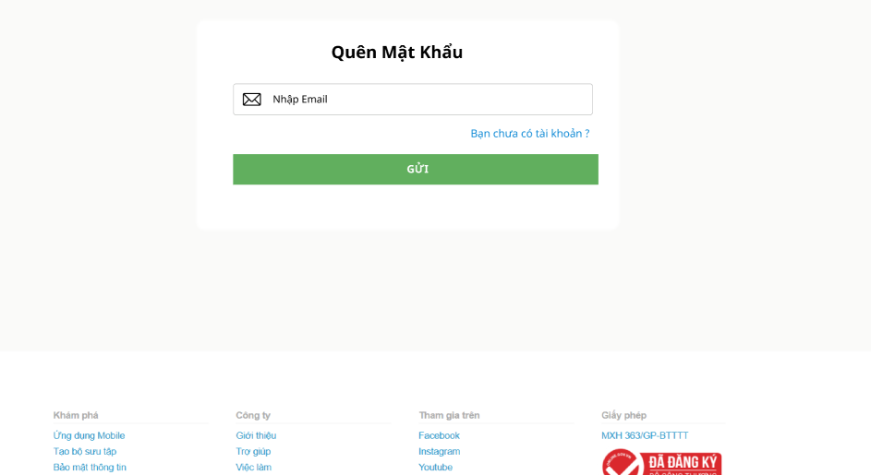

Test Case ID | Mô tả | Hành động | Điều kiện tiên quyết | Kết quả mong đợi | Kết quả thực tế | Kết quả |  | Kết quả |  | Chú thích
 |  |  |  |  |  | Vòng 1 |  | Vòng 2
 |  |  |  |  |  | Trạng thái | Ngày kiểm tra | Trạng thái | Ngày kiểm tra
GUI_SHOW Trang quên mật khẩu
GUI_FP_01 | Kiểm tra tiêu đề “Quên mật khẩu” | 1. Mở màn hình quên mật khẩu | Truy cập trang | Hiển thị tiêu đề rõ ràng | Tiêu đề "Quên mật khẩu" hiển thị đúng font chữ, vị trí và dễ quan sát | passed | 2026-04-02 |  | 2026-04-06
GUI_FP_02 | Kiểm tra ô nhập email | 1. Mở màn hình quên mật khẩu 2. Quan sát ô nhập email | Trang load | Có placeholder, text màu đen | Ô nhập email hiển thị đúng placeholder, text nhập vào có màu đen rõ ràng | passed | 2026-04-02 |  | 2026-04-06
GUI_FP_03 | Kiểm tra button "Gửi" email | 1. Mở màn hình quên mật khẩu 2. Quan sát button | Trang load | Có màu xanh, enable | Button hiển thị màu xanh và đúng vị trí, có thể nhấn được | passed | 2026-04-02 |  | 2026-04-06
GUI_FP_04 | Kiểm tra link "Bạn chưa có tài khoản" | 1. Mở màn hình quên mật khẩu 2. Click vào "Bạn chưa có tài khoản" | Trang load | Chuyển màn hình đến trang đăng ký | Hệ thống điều hướng chính xác về trang đăng ký khi nhấn vào link | passed | 2026-04-02 |  | 2026-04-06
GUI_FP_05 | Kiểm tra ô nhập OTP | 1. Mở màn hình xác thực OTP 2. Quan sát ô nhập OTP | Đã gửi OTP | Ô input hiển thị đúng | Các ô nhập mã OTP hiển thị rõ ràng, căn chỉnh đều và dễ nhìn | passed | 2026-04-02 |  | 2026-04-06
GUI_FP_06 | Kiểm tra thời gian OTP | 1. Mở màn hình xác thực OTP 2. Quan sát thời gian hiển thị | Đã gửi OTP | Hiển thị thời gian (01:00) | Thời gian đếm ngược (60s) bắt đầu chạy ngay khi mã được gửi thành công | passed | 2026-04-02 |  | 2026-04-06
GUI_FP_07 | Kiểm tra button “Gửi lại mã” | 1. Mở trang xác thực OTP 2. Quan sát button | Đã gửi OTP | Button hiển thị đúng, enable | Button "Gửi lại mã" hiển thị đúng vị trí và có thể tương tác | passed | 2026-04-02 |  | 2026-04-06
GUI_FP_08 | Kiểm tra button “Gửi” OTP | 1. Mở màn hình xác thực OTP 2. Quan sát button | Đã nhập OTP | Button màu xanh, enable | Button "Gửi" tại màn hình OTP hiển thị đúng màu xanh và sẵn sàng click | passed | 2026-04-02 |  | 2026-04-06
GUI_FP_09 | Kiểm tra ô mật khẩu mới | 1. Mở màn hình đổi mật khẩu 2. Quan sát ô nhập mật khẩu mới | OTP đúng | Có placehoder, text bị ẩn dạng *** | Ô mật khẩu mới hiển thị đúng placeholder, ký tự nhập vào tự động ẩn thành dấu * | passed | 2026-04-02 |  | 2026-04-06
GUI_FP_10 | Kiểm tra ô xác nhận mật khẩu | 1. Mở màn hình đổi mật khẩu 2. Quan sát ô nhập xác nhận mật khẩu mới | OTP đúng | Có placehoder, text bị ẩn dạng *** | Ô xác nhận mật khẩu mới hiển thị đúng dạng ẩn để bảo mật thông tin | passed | 2026-04-02 |  | 2026-04-06
GUI_FP_11 | Kiểm tra icon ẩn hiển mật khẩu | 1. Mở màn hình đổi mật khẩu 2. Click icon mắt | Có dữ liệu | Toggle hiển thị/ ẩn | Icon mắt hoạt động chính xác, cho phép người dùng xem hoặc ẩn mật khẩu | passed | 2026-04-02 |  | 2026-04-06
GUI_FP_12 | Kiểm tra button “Đặt lại” | 1. Mở màn hình đổi mật khẩu 2. Quan sát button | Trang load | Button màu xanh, enable | Button "Đặt lại" hiển thị đúng màu thương hiệu và có thể nhấn được | passed | 2026-04-02 |  | 2026-04-06
GUI_FP_13 | Kiểm tra hover button | 1. Mở màn hình 2. Di chuột vào button | Trang load | Button đổi màu khi hover | Button thay đổi màu sắc (highlight) mượt mà khi di chuột vào | passed | 2026-04-02 |  | 2026-04-06
GUI_FP_14 | Kiểm tra focus input | 1. Mở màn hình 2. Click vào input | Trang load | Border đổi mau khi focus | Border của ô input thay đổi màu sắc chính xác khi người dùng click vào để nhập | passed | 2026-04-02 |  | 2026-04-06
GUI_FP_15 | Kiểm tra thông báo lỗi | 1. Mở màn hình 2. Nhập sai | Trang load | Hiển thị message lỗi dưới input | Thông báo lỗi hiển thị ngay bên dưới ô nhập liệu với màu đỏ nổi bật khi nhập sai | passed | 2026-04-02 |  | 2026-04-06
GUI_FP_16 | Kiểm tra layout tổng thể | 1. Mở màn hình 2. Thay đổi kích thước màn hình | Trang load | Các thành phần căn đều, không vỡ layout | Layout tổng thể trang Quên mật khẩu cân đối, co giãn tốt theo kích thước màn hình | passed | 2026-04-02 |  | 2026-04-06
FUNCTION_SHOW Trang quên mật khẩu
FUNC_FP_01 | Xác nhận gửi email thành công khi nhập email hợp lệ | 1. Nhập email đã đăng ký 2. Click "Gửi" | Email tồn tại trong hệ thống | Hệ thống gửi mã OTP về email | Hệ thống gửi email chứa mã OTP thành công về địa chỉ đã đăng ký | passed | 2026-04-02 |  | 2026-04-06
FUNC_FP_02 | Hiển thị lỗi khi bỏ trống trường email | 1. Không nhập email 2. Click "Gửi" | N/A | Hiển thị thông báo "Vui lòng điền vào mục này" | Xuất hiện thông báo "Vui lòng điền vào mục này" khi nhấn Gửi mà để trống email | passed | 2026-04-02 |  | 2026-04-06
FUNC_FP_03 | Hiển thị lỗi khi nhập email không có user | 1. Nhập email thiếu user 2. Click "Gửi" | N/A | Hiển thị thông báo "Lỗi định dạng" | Hiển thị thông báo "Lỗi định dạng" do thiếu phần định danh người dùng trong email | passed | 2026-04-02 |  | 2026-04-06
FUNC_FP_04 | Hiển thị lỗi khi nhập email không có @ | 1. Nhập email thiếu @ 2. Click "Gửi" | N/A | Hiển thị thông báo "Lỗi định dạng" | Báo "Lỗi định dạng" chính xác khi người dùng nhập email không có ký tự @ | passed | 2026-04-02 |  | 2026-04-06
FUNC_FP_05 | Hiển thị lỗi khi nhập email không có domain | 1. Nhập email thiếu domain 2. Click "Gửi" | N/A | Hiển thị thông báo "Lỗi định dạng" | Báo "Lỗi định dạng" khi email thiếu phần tên miền (domain) | passed | 2026-04-02 |  | 2026-04-06
FUNC_FP_06 | Hiển thị lỗi khi nhập email có ký tự đặc biệt khác | 1. Nhập email chứa ký tự đặt biệt khác (!,#,%...) 2. Click "Gửi" | N/A | Hiển thị thông báo "Lỗi định dạng" | Hệ thống báo lỗi khi phát hiện ký tự đặc biệt không hợp lệ trong email | passed | 2026-04-02 |  | 2026-04-06
FUNC_FP_07 | Hiển thị lỗi khi nhập email có khoảng trắng | 1. Nhập email có khoảng trắng 2. Click "Gửi" | N/A | Hiển thị thông báo "Lỗi định dạng" | Hiển thị thông báo lỗi định dạng do email chứa khoảng trắng | passed | 2026-04-02 |  | 2026-04-06
FUNC_FP_08 | Hiển thị lỗi khi nhập email không tồn tại | 1. Nhập email chưa đăng ký 2. Click "Gửi" | N/A | Hiển thị thông báo "Emai không tồn tại" | Thông báo "Email không tồn tại" hiển thị đúng khi nhập email chưa đăng ký | passed | 2026-04-02 |  | 2026-04-06
FUNC_FP_09 | Hiển thị lỗi khi nhập sai email quá 5 lần | 1. Nhập email sai quá 5 lần 2. Click "Gửi" nhiều lần | N/A | Hệ thống khóa tạm thời | Sau 5 lần nhập sai liên tiếp, hệ thống thông báo khóa chức năng gửi mail tạm thời | passed | 2026-04-02 |  | 2026-04-06
FUNC_FP_10 | Kiểm tra khi click vào nút gửi nhiều lần liên tục | 1. Nhập email hợp lệ 2. Click "Gửi" liên tục | N/A | Hệ thống chỉ xử lý 1 yêu cầu đầu tiên | Hệ thống xử lý ổn định, chỉ gửi 01 email duy nhất dù người dùng nhấn nút liên tục | passed | 2026-04-02 |  | 2026-04-06
FUNC_FP_11 | Kiểm tra hiển thị đúng khi nhấn enter để gửi | 1. Nhập email hợp lệ 2. Nhấn Enter | N/A | Hệ thống chấp nhận và gửi mã OTP về email | Lệnh gửi mã OTP được thực thi ngay sau khi người dùng nhấn phím Enter | passed | 2026-04-02 |  | 2026-04-06
FUNC_FP_12 | Xác nhận xác thực thành công khi nhập đúng mã OTP | 1. Nhập OTP đúng 2. Click "Gửi" | Đã nhận OTP | Hệ thống xác thực thành công, chuyển màn hình sang trang đặt lại mật khẩu | Mã OTP đúng được chấp nhận, hệ thống tự động chuyển sang trang đặt lại mật khẩu | passed | 2026-04-02 |  | 2026-04-06
FUNC_FP_13 | Hiển thị lỗi khi không nhập mã OTP | 1. Không nhập OTP 2. Click "Gửi" | Đã nhận OTP | Hiển thị thông báo "Vui lòng điền vào mục này" | Hiển thị thông báo nhắc nhở điền mã xác nhận khi người dùng bỏ trống ô OTP | passed | 2026-04-02 |  | 2026-04-06
FUNC_FP_14 | Hiển thị lỗi khi nhập mã OTP sai | 1. Nhập mã OTP sai 2. Click "Gửi" | Đã nhận OTP | Hiển thị thông báo "Mã xác thực không đúng" | Thông báo "Mã xác thực không đúng" hiển thị khi nhập sai mã OTP | passed | 2026-04-02 |  | 2026-04-06
FUNC_FP_15 | Xác nhận thành công khi nhập mã OTP sai sau đó nhập lại đúng | 1. Nhập OTP sai 2. Nhập lại OTP đúng 3. Click "Gửi" | Đã nhận OTP | Hệ thống xác thực thành công, chuyển màn hình sang trang đặt lại mật khẩu | Hệ thống xác thực thành công sau khi người dùng nhập lại mã OTP chính xác | passed | 2026-04-02 |  | 2026-04-06
FUNC_FP_16 | Hiển thị lỗi khi nhập mã OTP hết hạn | 1. Nhập OTP sau thời gian hết hạn2. Click xác nhận | OTP hết hạn | Hiển thị thông báo "Mã xác thực không đúng" | Thông báo lỗi hiển thị đúng nội dung khi mã OTP đã vượt quá thời gian hiệu lực | passed | 2026-04-02 |  | 2026-04-06
FUNC_FP_17 | Xác nhận gửi thành công khi người dùng click gửi lại mã | 1. Click gửi lại mã | Đã gửi OTP | Hệ thống gửi lại mã OTP mới | Một mã OTP mới được gửi về email ngay sau khi nhấn "Gửi lại mã" | passed | 2026-04-02 |  | 2026-04-06
FUNC_FP_18 | Kiểm tra hiển thị lỗi khi người dùng click gửi lại mã nhiều hơn 5 lần | 1. Click gửi lại mã nhiều lần | Đã gửi OTP | Hệ thống giới hạn số lần gửi mã | Hệ thống hiển thị cảnh báo giới hạn số lần yêu cầu gửi lại mã trong một khoảng thời gian | passed | 2026-04-02 |  | 2026-04-06
FUNC_FP_19 | Hiển thị lỗi khi nhập mã OTP < 5 ký tự | 1. Nhập OTP thiếu số 2. Click "Gửi" | Đã gửi OTP | Hiển thị thông báo "Vui lòng nhập đầy đủ mã xác nhận" | Báo lỗi yêu cầu người dùng phải nhập đầy đủ các chữ số của mã OTP | passed | 2026-04-02 |  | 2026-04-06
FUNC_FP_20 | Hiển thị lỗi khi nhập mã OTP > 5 ký tự | 1. Nhập OTP dư số 2. Click "Gửi" | Đã gửi OTP | Hệ thống chặn không cho phép nhập thêm | Hệ thống tự động chặn, không cho phép nhập thêm ký tự khi đã đủ số lượng quy định | passed | 2026-04-02 |  | 2026-04-06
FUNC_FP_21 | Hiển thị lỗi khi nhập mã OTP bằng ký tự chữ hoặc ký tự đặc biệt | 1. Nhập OTP chữ 2. Click "Gửi" | Đã gửi OTP | Hệ thống chặn không cho phép nhập chữ hoặc ký tự đặc biệt | Ô nhập mã OTP chặn hoàn toàn việc nhập ký tự chữ hoặc ký tự đặc biệt | passed | 2026-04-02 |  | 2026-04-06
FUNC_FP_22 | Hiển thị lỗi khi nhập mã OTP sai quá 5 lần | 1. Nhập OTP sai quá 5 lần 2. Click "Gửi" | Đã gửi OTP | Hệ thống khóa tạm thời | Hệ thống không thực hiện khóa tài khoản/chức năng sau khi nhập sai OTP quá 5 lần | failed | 2026-04-02 | passed | 2026-04-06
FUNC_FP_23 | Kiểm tra hiển thị đúng khi nhấn enter để gửi OTP | 1. Nhập OTP 2. Nhấn Enter | Đã gửi OTP | Hệ thống xác thực thành công, chuyển màn hình sang trang đặt lại mật khẩu | Hệ thống thực hiện xác thực và chuyển trang ngay khi nhấn phím Enter | passed | 2026-04-02 |  | 2026-04-06
FUNC_FP_24 | Xác nhận đổi mật khẩu thành công khi nhập mật khẩu mới hợp lệ | 1. Nhập mật khẩu mới 2. Xác nhận lại mật khẩu mới 3. Click "Đặt lại" | Đã xác thực OTP | Hệ thống cập nhật mật khẩu mới và cho phép đăng nhập vào hệ thống | Mật khẩu được cập nhật thành công, hệ thống thông báo và cho phép đăng nhập lại | passed | 2026-04-02 |  | 2026-04-06
FUNC_FP_25 | Hiển thị lỗi khi bỏ trống trường mật khẩu mới | 1. Không nhập mật khẩu mới 2. Click "Đặt lại" | N/A | Hiển thị thông báo "Vui lòng điền vào mục này" | Thông báo yêu cầu điền mật khẩu mới hiển thị khi để trống trường này | passed | 2026-04-02 |  | 2026-04-06
FUNC_FP_26 | Hiển thị lỗi khi nhập mật khẩu mới < 6 ký tự | 1. Nhập mật khẩu ngắn 2. Click "Đặt lại" | N/A | Hiển thị thông báo "Lỗi định dạng" | Hệ thống báo "Lỗi định dạng" khi mật khẩu mới ngắn hơn 6 ký tự | passed | 2026-04-02 |  | 2026-04-06
FUNC_FP_27 | Hiển thị lỗi khi nhập mật khẩu mới > 30 ký tự | 1. Nhập mật khẩu quá dài 2. Click "Đặt lại" | N/A | Hiển thị thông báo "Lỗi định dạng" | Hệ thống ngăn chặn/báo lỗi khi mật khẩu mới vượt quá 30 ký tự | passed | 2026-04-02 |  | 2026-04-06
FUNC_FP_28 | Hiển thị lỗi khi nhập mật khẩu mới không có chữ | 1. Nhập mật khẩu không có chữ 2. Click "Đặt lại" | N/A | Hiển thị thông báo "Lỗi định dạng" | Báo lỗi yêu cầu mật khẩu phải chứa ít nhất một ký tự chữ cái | passed | 2026-04-02 |  | 2026-04-06
FUNC_FP_29 | Hiển thị lỗi khi nhập mật khẩu mới không có số | 1. Nhập mật khẩu không có số 2. Click "Đặt lại" | N/A | Hiển thị thông báo "Lỗi định dạng" | Báo lỗi yêu cầu mật khẩu phải chứa ít nhất một ký tự số | passed | 2026-04-02 |  | 2026-04-06
FUNC_FP_30 | Hiển thị lỗi khi nhập mật khẩu mới không có ký tự đặc biệt | 1. Nhập mật khẩu thiếu ký tự đặc biệt 2. Click "Đặt lại" | N/A | Hiển thị thông báo "Lỗi định dạng" | Báo lỗi yêu cầu mật khẩu phải có ít nhất một ký tự đặc biệt để tăng tính bảo mật | passed | 2026-04-02 |  | 2026-04-06
FUNC_FP_31 | Xác nhận thành công khi xác nhận đúng mật khẩu | 1. Xác nhận mật khẩu mới đúng 2. Click "Đặt lại" | Đã nhập mật khẩu mới | Hệ thống chấp nhận | Hệ thống chấp nhận mật khẩu mới hợp lệ và trùng khớp ở cả hai ô nhập | passed | 2026-04-02 |  | 2026-04-06
FUNC_FP_32 | Hiển thị lỗi khi bỏ trống trường xác nhận lại mật khẩu mới | 1. Không nhập xác nhận mật khẩu mới 2. Click "Đặt lại" | N/A | Hiển thị thông báo "Vui lòng điền vào mục này" | Hiển thị thông báo nhắc nhở nhập lại mật khẩu tại ô "Xác nhận mật khẩu" | passed | 2026-04-02 |  | 2026-04-06
FUNC_FP_33 | Hiển thị lỗi khi nhập xác nhận lại mật khẩu không trùng với mật khẩu mới | 1. Xác nhận mật khẩu không trùng mật khẩu mới 2. Click "Đặt lại" | Đã nhập mật khẩu mới | Hiển thị thông báo "Mật khẩu xác nhận chưa khớp" | Thông báo lỗi hiển thị khi mật khẩu ở ô xác nhận không giống với mật khẩu mới | passed | 2026-04-02 |  | 2026-04-06
FUNC_FP_34 | Hiển thị lỗi khi nhập mật khẩu mới trùng mật khẩu cũ | 1. Nhập mật khẩu giống mật khẩu cũ 2. Click "Đặt lại" | Có mật khẩu cũ | Hiển thị thông báo "Mật khẩu trùng với mật khẩu cũ" | Hệ thống vẫn cho phép đặt lại mật khẩu mới trùng hoàn toàn với mật khẩu cũ | failed | 2026-04-02 | passed | 2026-04-06
FUNC_FP_35 | Kiểm tra khi click nút đặt lại | 1. Nhập mật khẩu mới hợp lệ 2. Xác nhận mật khẩu mới hợp lệ 3. Click "Đặt lại" | N/A | Đặt lại mật khẩu thành công | Màn hình thông báo đặt lại mật khẩu thành công hiển thị rõ ràng | passed | 2026-04-02 |  | 2026-04-06
FUNC_FP_36 | Kiểm tra khi click nút đặt lại nhiều lần | 1. Click nhiều lần nút đặt lại | N/A | Hệ thống chỉ xử lý yêu cầu 1 lần đầu tiên | Hệ thống chỉ xử lý 01 yêu cầu đổi mật khẩu duy nhất dù nhấn nút nhiều lần | passed | 2026-04-02 |  | 2026-04-06
FUNC_FP_37 | Kiểm tra khi click nút đăng nhập | 1. Click "Đăng nhập" | N/A | Chuyển màn hình sang đăng nhập | Sau khi đổi thành công, nhấn "Đăng nhập" điều hướng đúng về trang đăng nhập | passed | 2026-04-02 |  | 2026-04-06
FUNC_FP_38 | Hiển thị lỗi khi đăng nhập bằng mật khẩu cũ | 1. Nhập mật khẩu cũ 2. Đăng nhập | Đã đổi mật khẩu | Đăng nhập thất bại | Hệ thống báo lỗi đăng nhập không thành công khi sử dụng mật khẩu cũ vừa đổi | passed | 2026-04-02 |  | 2026-04-06
FUNC_FP_39 | Xác nhận thành công khi đăng nhập bằng mật khẩu mới | 1. Nhập mật khẩu mới 2. Đăng nhập | Đã đổi mật khẩu | Đăng nhập thành công | Người dùng đăng nhập vào hệ thống thành công bằng mật khẩu mới vừa thiết lập | passed | 2026-04-02 |  | 2026-04-06

Thống kê hệ thống
Project Name | XÂY DỰNG HỆ THỐNG DISHNET - NỀN TẢNG MẠNG XÃ HỘI KINH DOANH ẨM THỰC
Module Code | Tìm kiếm
Người kiểm tra | Yên, Thi
 | Hoàn thành | Lỗi | Chưa kiểm tra | Bị chăn | Tổng số trường hợp thử nghiệm
Round 1 | 52 | 5 | 0 | 0 | 68
Round 2 | 56 | 5 | 0 | 0 | 68
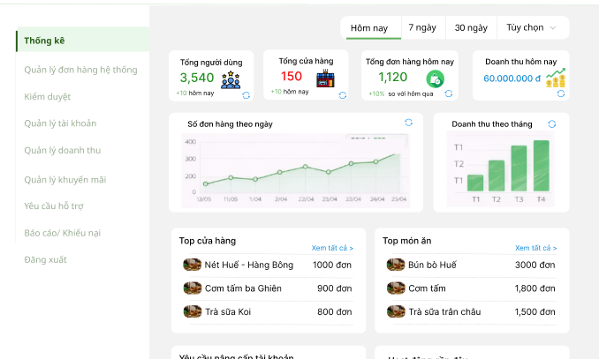

Test Case ID | Mô tả | Hành động | Điều kiện tiên quyết | Kết quả mong đợi | Kết quả thực tế | Kết quả |  | Kết quả |  | Chú thích
 |  |  |  |  |  | Vòng 1 |  | Vòng 2
 |  |  |  |  |  | Trạng thái | Ngày kiểm tra | Trạng thái | Ngày kiểm tra
GUI_SHOW Trang thống kê hệ thống
GUI_DB_01 | Kiểm tra hiển thị sidebar | 1. Mở trang dashboard | Đã login | Sidebar hiển thị | Sidebar hiển thị đúng sau khi đăng nhập, không lỗi giao diện | passed | 2026-04-02 |  | 2026-04-06
GUI_DB_02 | Kiểm tra highlight menu hiện tại | 1. Mở trang dashboard 2. Quan sát menu | Trang thống kê | Menu "Thống kê" đổi màu | Menu “Thống kê” được highlight (đổi màu) đúng khi truy cập trang | passed | 2026-04-02 |  | 2026-04-06
GUI_DB_03 | Kiểm tra khi click menu khác | 1. Mở trang dashboard 2. Click item | Trang load | Điều hướng đúng | Click các menu khác điều hướng đúng trang, không bị reload lỗi | passed | 2026-04-02 |  | 2026-04-06
GUI_DB_04 | Kiểm tra bộ lọc thời gian | 1. Mở trang dashboard 2. Quan sát bộ lọc | Trang load | Có: Hôm nay, 7 ngày, 30 ngày, Tùy chọn | Bộ lọc thời gian hiển thị đầy đủ các tùy chọn (Hôm nay, 7 ngày, 30 ngày, Tùy chọn) và hoạt động bình thường | passed | 2026-04-02 |  | 2026-04-06
GUI_DB_05 | Kiểm tra highlight tab | 1. Mở trang dashboard 2. Click tab | Trang load | Tab được chọn highlight | Tab được chọn hiển thị highlight rõ ràng, đúng trạng thái active | passed | 2026-04-02 |  | 2026-04-06
GUI_DB_06 | Kiểm tra dropdown tùy chọn | 1. Mở trang dashboard 2. Click "tùy chọn" | Trang load | Hiển thị date picker | Dropdown “Tùy chọn” mở và hiển thị date picker chính xác | passed | 2026-04-02 |  | 2026-04-06
GUI_DB_07 | Kiểm tra input ngày | 1. Click "Tùy chọn" 2. Chọn ngày | Date picker mở | Hiển thị ngày đúng format | Date picker hoạt động, chọn ngày và hiển thị đúng định dạng | passed | 2026-04-02 |  | 2026-04-06
GUI_DB_08 | Kiểm tra button "Áp dụng" | 1. Mở trang dashboard 2. Quan sát button | Date picker | Có màu xanh, enable | Button “Áp dụng” hiển thị màu xanh, trạng thái enable và click hoạt động | passed | 2026-04-02 |  | 2026-04-06
GUI_DB_09 | Kiểm tra button "Hủy" | 1. Mở trang dashboard 2. Quan sát button | Date picker | Có màu trắng, enable | Button “Hủy” hiển thị màu trắng, trạng thái enable và click hoạt động | passed | 2026-04-02 |  | 2026-04-06
GUI_DB_10 | Kiểm tra hiển thị card | 1. Mở trang dashboard 2. Quan sát card | Trang load | có 4 card thông kê dữ liệu | Hiển thị đầy đủ 4 card thống kê, dữ liệu load thành công | passed | 2026-04-02 |  | 2026-04-06
GUI_DB_11 | Kiểm tra giá trị số | 1. Mở trang dashboard 2. Quan sát | Có data | Hiển thị rõ, dữ liệu không chồng nhau | Giá trị số hiển thị rõ ràng, không bị chồng lấp hoặc sai định dạng | passed | 2026-04-02 |  | 2026-04-06
GUI_DB_12 | Kiểm tra link “Xem tất cả” | 1. Mở trang dashboard 2. Quan sát | Trang load | Điều hường đúng trang | Link “Xem tất cả” điều hướng đúng trang mong đợi | passed | 2026-04-02 |  | 2026-04-06
GUI_DB_13 | Kiểm tra link “Xử lý ngay” | 1. Mở trang dashboard 2. Quan sát | Trang load | Điều hường đúng trang | Link “Xử lý ngay” điều hướng đúng trang chức năng | passed | 2026-04-02 |  | 2026-04-06
GUI_DB_14 | Responsive card | Resize màn hình | Trang load | Không vỡ layout | Giao diện responsive tốt khi resize màn hình, không vỡ layout | passed | 2026-04-02 |  | 2026-04-06
FUNCTION_SHOW Trang thống kê hệ thống
FUNC_DB_01 | Xác nhận đăng nhập thành công khi truy cập bằng tài khoản admin | 1. Đăng nhập bằng tài khoản admin | Admin đăng nhập hợp lệ | Đăng nhập thành công vào hệ thống, chuyển màn hình đến trang thống kê | Đăng nhập admin thành công, hệ thống chuyển đúng đến trang thống kê | passed | 2026-04-02 |  | 2026-04-06
FUNC_DB_02 | Xác nhận thành công chặn các truy cập khi vào trực tiếp mà không đăng nhập | 1. Truy cập URL thống kê 2. Không đăng nhập | Chưa đăng nhập | Hệ thống chuyển màn hình về trang đăng nhập | Khi chưa đăng nhập, truy cập URL bị chuyển về trang đăng nhập | passed | 2026-04-02 |  | 2026-04-06
FUNC_DB_03 | Xác nhận hiển thị đúng các số liệu trong box thống kê về số người dùng, cửa hàng, đơn hàng và doanh thu trong ngày | 1. Đăng nhập bằng tài khoản admin 2. Quan sát trang thống kê | Admin đăng nhập hợp lệ | Hệ thống hiển thị đúng và đủ dữ liệu thống kê | Hiển thị đầy đủ dữ liệu thống kê ( người dùng, cửa hàng, đơn hàng và doanh thu trong ngày) | passed | 2026-04-02 |  | 2026-04-06
FUNC_DB_04 | Hiển thị lỗi khi người dùng không phải admin truy cập | 1. Đăng nhập user thường 2. Truy cập trang thống kê | User thường | Không có quyền truy cập | User thường không thể truy cập, hệ thống chặn đúng | passed | 2026-04-02 |  | 2026-04-06
FUNC_DB_05 | Xác nhận hiển thị đúng khi lọc hôm nay | 1. Chọn "Hôm nay" 2. Kiểm tra dữ liệu | Có dữ liệu | Hiển thị dữ liệu ngày hiện tại | Bộ lọc “Hôm nay” hiển thị đúng dữ liệu ngày hiện tại | passed | 2026-04-02 |  | 2026-04-06
FUNC_DB_06 | Xác nhận hiển thị đúng khi lọc 7 ngày | 1. Chọn "7 ngày" 2. Kiểm tra dữ liệu | Có dữ liệu | Hiển thị dữ liệu 7 ngày gần nhất | Bộ lọc “7 ngày” hiển thị đúng dữ liệu 7 ngày gần nhất | passed | 2026-04-02 |  | 2026-04-06
FUNC_DB_07 | Xác nhận hiển thị đúng khi lọc 30 ngày | 1. Chọn "30 ngày" 2. Kiểm tra dữ liệu | Có dữ liệu | Hiển thị dữ liệu 30 ngày gần nhất | Bộ lọc “30 ngày” hiển thị đúng dữ liệu 30 ngày gần nhất | passed | 2026-04-02 |  | 2026-04-06
FUNC_DB_08 | Xác nhận hiển thị đúng khi lọc tùy chọn | 1. Chọn từ ngày 2. Chọn đến ngày 3. Áp dụng | N/A | Hiển thị đúng dữ liệu khoảng ngày đã chọn | Bộ lọc tùy chọn hiển thị đúng dữ liệu theo khoảng ngày đã chọn | passed | 2026-04-02 |  | 2026-04-06
FUNC_DB_09 | Hiển thị lỗi khi chọn ngày bắt đầu > ngày hiện tại | 1. Chọn ngày bắt đầu > hôm nay 2. Áp dụng | N/A | Hệ thống chặn không cho phép chọn | Hệ thống chặn đúng, không cho phép chọn ngày bắt đầu > ngày hiện tạ | passed | 2026-04-02 |  | 2026-04-06
FUNC_DB_10 | Hiển thị lỗi khi ngày kết thúc > hiện tại | 1. Chọn ngày kết thúc tương lai 2. Áp dụng | N/A | Hệ thống chặn không cho phép chọn | Hệ thống chặn đúng, không cho phép chọn ngày kết thúc > ngày hiện tạ | passed | 2026-04-02 |  | 2026-04-06
FUNC_DB_11 | Hiển thị lỗi khi ngày bắt đầu > ngày kết thúc | 1. Chọn ngày bắt đầu sau ngày kết thúc 2. Áp dụng | N/A | Hệ thống chặn không cho phép chọn | Hệ thống chặn đúng, không cho phép chọn ngày bắt đầu > ngày kết thúc | passed | 2026-04-02 |  | 2026-04-06
FUNC_DB_12 | Hiển thị lỗi khi không chọn ngày | 1. Không chọn ngày 2. Áp dụng | N/A | Hệ thống áp dụng lựa chọn | Không chọn ngày nhưng vẫn áp dụng, hệ thống xử lý không lỗi code | passed | 2026-04-02 |  | 2026-04-06
FUNC_DB_13 | Xác nhận hiển thị đúng khi chọn ngày không có dữ liệu | 1. Chọn khoảng không có data | Không có dữ liệu | Hiển thị rỗng | Không có dữ liệu, hiển thị rỗng đúng | passed | 2026-04-02 |  | 2026-04-06
FUNC_DB_14 | Xác nhận hiển thị đúng tổng số người dùng | 1. Vào dashboard 2. Kiểm tra tổng người dùng | Có dữ liệu | Hiển thị đúng dữ liệu thống kê | Tổng số người dùng hiển thị chính xác | passed | 2026-04-02 |  | 2026-04-06
FUNC_DB_15 | Xác nhận hiển thị đúng tổng số cửa hàng | 1. Vào dashboard 2, Kiểm tra tổng cửa hàng | Có dữ liệu | Hiển thị đúng dữ liệu thống kê | Tổng số cửa hàng hiển thị đúng | passed | 2026-04-02 |  | 2026-04-06
FUNC_DB_16 | Xác nhận hiển thị đúng tổng đơn hàng | 1. Vào dashboard 2, Kiểm tra tổng đơn hàng | Có dữ liệu | Hiển thị đúng dữ liệu thống kê | Tổng số đơn hàng hiển thị đúng | passed | 2026-04-02 |  | 2026-04-06
FUNC_DB_17 | Xác nhận hiển thị đúng tổng doanh thu | 1. Vào dashboard 2, Kiểm tra tổng doanh thu | Có dữ liệu | Hiển thị đúng dữ liệu thống kê | Tổng doanh thu hiển thị đúng | passed | 2026-04-02 |  | 2026-04-06
FUNC_DB_18 | Xác nhận hiển thị đúng % tăng giảm của tổng đơn hàng | 1. Vào dashboard 2, Kiểm tra % tăng giảm đơn hàng | Có dữ liệu | Hiển thị đúng dữ liệu thống kê | % tăng/giảm đơn hàng hiển thị chính xác | passed | 2026-04-02 |  | 2026-04-06
FUNC_DB_19 | Xác nhận hiển thị đúng biểu đồ tăng giảm số lượng đơn hàng theo ngày | 1. Vào dashboard 2. Quan sát biểu đồ | Có dữ liệu | Hiển thị đúng số đơn từng ngày | Biểu đồ số đơn hàng theo ngày hiển thị không đúng dữ liệu database | failed | 2026-04-02 | passed | 2026-04-06
FUNC_DB_20 | Xác nhận trục X hiển thị đúng số ngày | 1. Vào dashboard 2. Quan sát trục ngang biểu đồ | N/A | Hiển thị đúng các ngày gàn nhất | Trục X hiển thị đúng các ngày gần nhất | passed | 2026-04-02 |  | 2026-04-06
FUNC_DB_21 | Xác nhận trục Y hiển thị đúng số đơn hàng | 1. Vào dashboard 2. Quan sát trục dọc biểu đồ | N/A | Hiển thị đúng theo số đơn hàng | Trục Y hiển thị đúng theo số đơn hàng | passed | 2026-04-02 |  | 2026-04-06
FUNC_DB_22 | Xác nhận hiển thị đúng khi dữ liệu = 0 | 1. Có ngày không đơn |  | Hiển thị đường giá trị của biểu đồ =0 | Khi dữ liệu = 0, biểu đồ hiển thị đúng giá trị 0 | passed | 2026-04-02 |  | 2026-04-06
FUNC_DB_23 | Xác nhận hiển thị đúng tooltip | 1. Hover vào điểm | Có dữ liệu | Hiển thị ngày + số đơn | Tooltip không hiển thị ngày + số đơn | failed | 2026-04-02 | passed | 2026-04-06
FUNC_DB_24 | Xác nhận hiển thị đúng khi hệ thống xử lý dữ liệu lớn | 1. Vào dashboard 2. Quan sát biểu đồ | Có dữ liệu lớn | Biểu đồ hiển thị đúng dữ liệu, không sai lệch | Biểu đồ hiển thị đúng, không lỗi | passed | 2026-04-02 |  | 2026-04-06
FUNC_DB_25 | Xác nhận hiển thị đầy đủ các ngày liên tục nhau | 1. Vào dashboard 2. Quan sát biểu đồ | N/A | Các ngày được hiển thị liên tục theo timeline | Các ngày hiển thị liên tục theo đúng timeline | passed | 2026-04-02 |  | 2026-04-06
FUNC_DB_26 | Xác nhận hiển thị đúng biểu đồ doanh thu tháng | 1. Vào dashboard 2. Quan sát biểu đồ doanh thu | Có dữ liệu | Hiển thị đúng dữ liệu thống kê | Biểu đồ doanh thu hiển thị đúng dữ liệu | passed | 2026-04-02 |  | 2026-04-06
FUNC_DB_27 | Xác nhận trục X hiển thị đủ 12 tháng | 1. Quan sát trục ngang biểu đồ doanh thu | N/A | Hiển thị đủ 12 tháng | Trục X hiển thị đủ 12 tháng | passed | 2026-04-02 |  | 2026-04-06
FUNC_DB_28 | Xác nhận trục Y hiển thị đúng giá trị doanh thu | 1. Quan sát trục dọc biểu đồ doanh thu | N/A | Hiển thị đúng giá trị doanh thu đã thống kê | Trục Y hiển thị đúng giá trị doanh thu | passed | 2026-04-02 |  | 2026-04-06
FUNC_DB_29 | Xác nhận hiển thị đúng khi doanh thu = 0 | 1. Có tháng không doanh thu | N/A | Cột giá trị của biểu đồ =0 | Khi không có dữ liệu, biểu đồ hiển thị = 0 | passed | 2026-04-02 |  | 2026-04-06
FUNC_DB_30 | Xác nhận hiển thị đúng khi hệ thống xử lý dữ liệu doanh thu lớn | 1. Vào dashboard 2. Quan sát biểu đồ doanh thu | Có dữ liệu lớn | Biểu đồ hiển thị đúng dữ liệu, không sai lệch | Dữ liệu lớn hiển thị chính xác, không sai lệch | passed | 2026-04-02 |  | 2026-04-06
FUNC_DB_31 | Xác nhận hiển thị đúng giá trị tăng giảm giữa các tháng | 1. Vào dashboard 2. Kiểm tra doanh thu | Có dữ liệu | Giá trị tăng giảm đúng với doanh thu | Giá trị tăng/giảm doanh thu hiển thị đúng | passed | 2026-04-02 |  | 2026-04-06
FUNC_DB_32 | Xác nhận hiển thị đúng tooltip | 1. Hover vào cột biểu đồ | Có dữ liệu | Hiển thị tháng + tiền | Tooltip hiển thị đúng thông tin | passed | 2026-04-02 |  | 2026-04-06
FUNC_DB_33 | Xác nhận hiển thị đúng top cửa hàng có nhiều đơn hàng nhất | 1. Vào dashboard 2. Kiểm tra danh sách | Có dữ liệu | Hiển thị top 3 cửa hàng có nhiều đơn nhất lên đầu | Hiển thị đúng top 3 cửa hàng có nhiều đơn nhất | passed | 2026-04-02 |  | 2026-04-06
FUNC_DB_34 | Xác nhận hiển thị đúng sắp xếp danh sách cửa hàng giảm dần | 1. Kiểm tra thứ tự | N/A | Danh sách hiển thị theo thứ tự giảm dần | Danh sách sắp xếp đúng thứ tự giảm dần | passed | 2026-04-02 |  | 2026-04-06
FUNC_DB_35 | Xác nhận hiển thị đúng số lượng đơn hàng của từng cửa hàng | 1. Kiểm tra số đơn | N/A | Hiển thị đúng số lượng của từng cửa hàng | Số lượng đơn theo cửa hàng hiển thị đúng | passed | 2026-04-02 |  | 2026-04-06
FUNC_DB_36 | Xác nhận hiển thị đúng khi không có dữ liệu | 1. Không có data | N/A | Hiển thị rỗng | Không có dữ liệu, hiển thị rỗng | passed | 2026-04-02 |  | 2026-04-06
FUNC_DB_37 | Kiểm tra khi click vào tên cửa hàng | 1. Click vào tên cửa hàng bất kỳ trong danh sách | N/A | Chuyển màn đến trang cửa hàng | Click tên cửa hàng không chuyển đúng trang | failed | 2026-04-02 | passed | 2026-04-06
FUNC_DB_38 | Xác nhận hiển thị đúng top món ăn được đặt nhiều nhất trong ngày | 1. Vào dashboard 2. Kiểm tra danh sách | Có dữ liệu | Hiển thị top 3 món ăn được đặt nhiều nhất lên đầu | Hiển thị đúng top 3 món ăn được đặt nhiều nhất | passed | 2026-04-02 |  | 2026-04-06
FUNC_DB_39 | Kiểm tra sắp xếp danh sách món ăn được đặt nhiều nhất | 1. Kiểm tra thứ tự | N/A | Danh sách hiển thị theo thứ tự giảm dần | Danh sách món ăn sắp xếp đúng thứ tự | passed | 2026-04-02 |  | 2026-04-06
FUNC_DB_40 | Xác nhận hiển thị đúng số lượng đơn hàng của từng món ăn | 1. Kiểm tra số đơn | N/A | Hiển thị đúng số lượng của từng món | Số lượng đơn theo từng món hiển thị đúng | passed | 2026-04-02 |  | 2026-04-06
FUNC_DB_41 | Xác nhận hiển thị đúng khi không có dữ liệu | 1. Không có data | N/A | Hiển thị rỗng | Biểu đồ không có dữ liệu | passed | 2026-04-02 |  | 2026-04-06
FUNC_DB_42 | Kiểm tra khi click "xem tất cả" | 1. Click "Xem tất cả" | N/A | Hiển thị danh sách tất cả cửa hàng | Hiển thị đúng danh sách tất cả cửa hàng | passed | 2026-04-02 |  | 2026-04-06
FUNC_DB_44 | Xác nhận hiển thị đúng danh sách yêu cầu nâng cấp tài khoản | 1. Vào dashboard 2. Kiểm tra danh sách | Có dữ liệu | Hiển thị đúng danh sách yêu cầu nâng cấp tài khoản | Hiển thị đúng danh sách yêu cầu nâng cấp tài khoản | passed | 2026-04-02 |  | 2026-04-06
FUNC_DB_45 | Xác nhận hiển thị đúng loại yêu cầu nâng cấp tài khoản | 1. Vào dashboard 2. Kiểm tra loại yêu cầu | N/A | Hiển thị đúng theo loại yêu cầu | Hệ thống hiển thị đúng loại yêu cầu | passed | 2026-04-02 |  | 2026-04-06
FUNC_DB_46 | Xác nhận hiển thị số lượng tương ứng với từng loại yêu cầu | 1. Kiểm tra số lượng loại yêu cầu | N/A | Hiển thị đúng số lượng tương ứng từng loại | Hệ thống hiển thị đúng số lượng yêu cầu theo từng loại | passed | 2026-04-02 |  | 2026-04-06
FUNC_DB_47 | Xác nhận hiển thị đúng khi không có yêu cầu nâng cấp | 1. Kiểm tra số lượng loại yêu cầu | N/A | Hiển thị số lượng =0 | Khi không có yêu cầu, hệ thống hiển thị số lượng = 0 | passed | 2026-04-02 |  | 2026-04-06
FUNC_DB_48 | Xác nhận chuyển trang xử lý | 1. Click "Xử lý ngay" | N/A | Chuyển Màn hình đế trang xử lý | Hệ thống điều hướng đúng chuyển sang màn hình để xử lý | passed | 2026-04-02 |  | 2026-04-06
FUNC_DB_49 | Xác nhận hiển thị đúng sau khi đã xử lý yêu cầu | 1. Click "Xử lý ngay" 2. Xử lý yêu cầu | N/A | Số lượng yêu cầu giảm | Hệ thống giảm số lượng yêu cầu tương ứng | passed | 2026-04-02 |  | 2026-04-06
FUNC_DB_50 | Xác nhận hiển thị đúng danh sách hoạt động gần đây của người dùng và cửa hàng | 1. Vào dashboard 2. Kiểm tra danh sách | Có dữ liệu | Hiển thị top 3 danh sách hoạt động gần nhất lên đầu | Không hiển thị đúng top 3 hoạt động gần nhất theo dữ liệu | failed | 2026-04-02 | passed | 2026-04-06
FUNC_DB_51 | Xác nhận hiển thị đúng nội dung hoạt động | 1. Kiểm tra nội dung | N/A | Hiển thị đúng nội dung hoạt động của tài khoản | Hiển thị đúng nội dung hoạt động của tài khoản | passed | 2026-04-02 |  | 2026-04-06
FUNC_DB_52 | Xác nhận hiển thị đúng thời gian hoạt động | 1. Kiểm tra thời gian | N/A | Hiển thị đúng thời gian hoạt động của tài khoản | Hiển thị đúng thời gian hoạt động của tài khoản | passed | 2026-04-02 |  | 2026-04-06
FUNC_DB_53 | Xác nhận hiển thị đúng thứ tự hoạt động mới nhất | 1. Kiểm tra danh sách | N/A | Hoạt động mới nhất đẩy lên trước | Thứ tự hoạt động chưa đúng, chưa hiển thị hoạt động mới nhất lên trước | failed | 2026-04-02 | passed | 2026-04-06
FUNC_DB_54 | Xác nhận cập nhật realtime | 1. Tạo hoạt động mới 2. Kiểm tra | Có dữ liệu mới | Hiển thị hoạt động mới nhất | Hiển thị được hoạt động mới nhất theo thời gian thực | passed | 2026-04-02 |  | 2026-04-06

Quản lý đơn hàng hệ thống
Project Name | XÂY DỰNG HỆ THỐNG DISHNET - NỀN TẢNG MẠNG XÃ HỘI KINH DOANH ẨM THỰC
Module Code | Xem đánh giá món ăn
Người kiểm tra | Cường
 | Hoàn thành | Lỗi | Chưa kiểm tra | Bị chăn | Tổng số trường hợp thử nghiệm
Round 1 | 62 | 5 | 0 | 0 | 67
Round 2 | 66 | 5 | 0 | 0 | 67

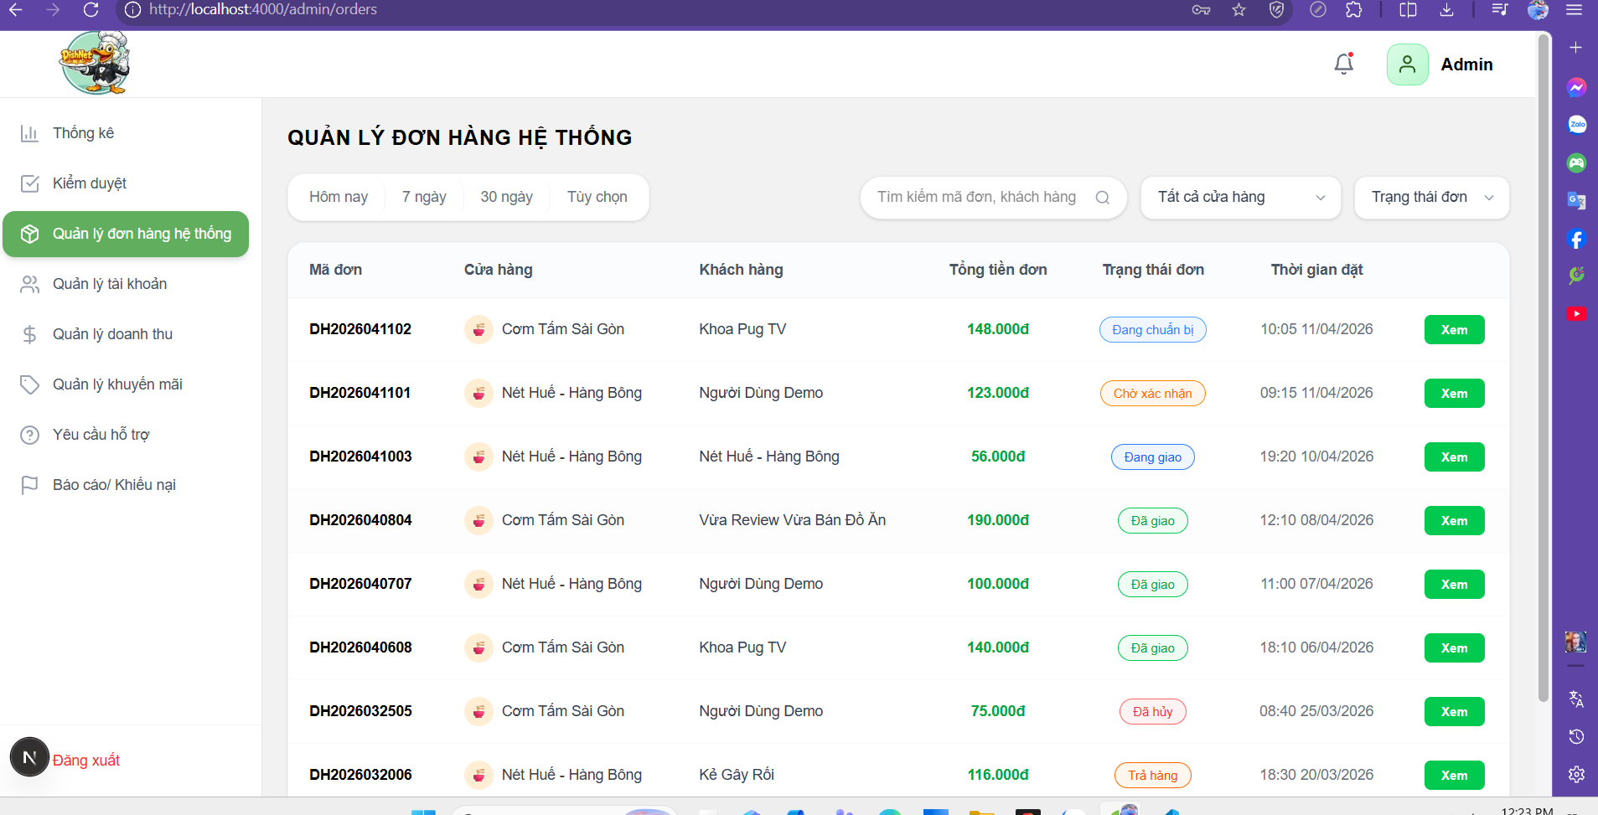
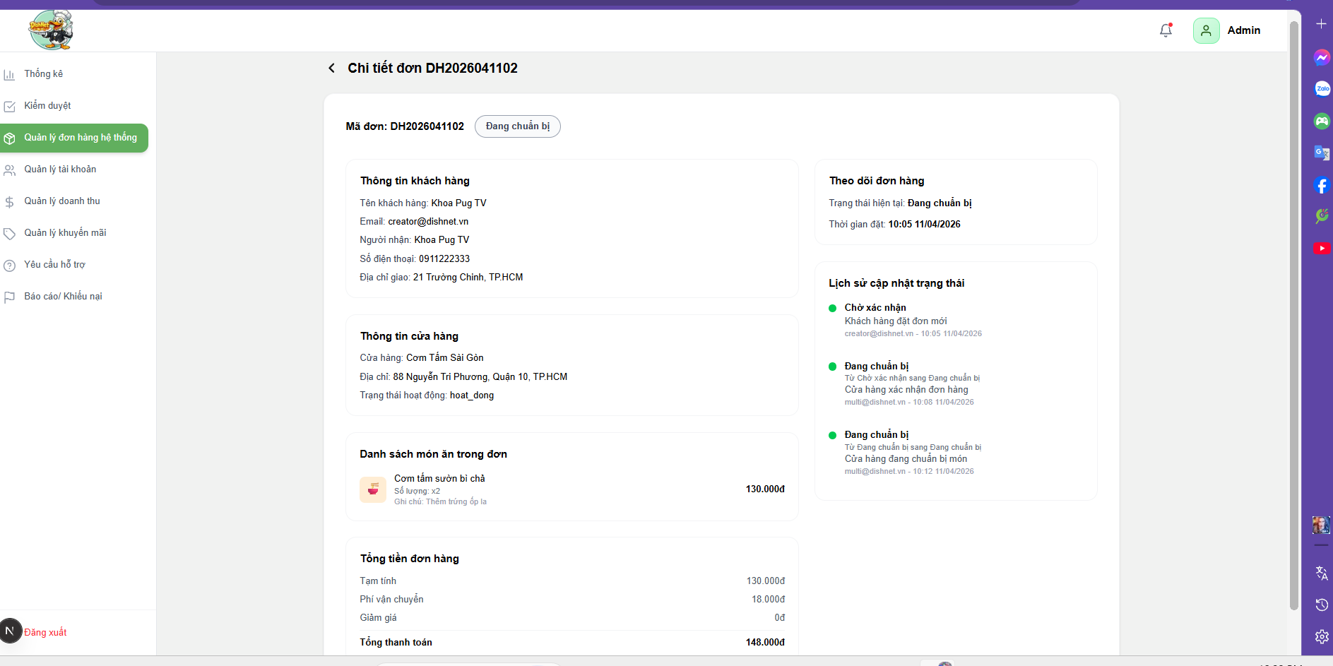

Test Case ID | Mô tả | Hành động | Điều kiện tiên quyết | Kết quả mong đợi | Kết quả thực tế | Kết quả |  | Kết quả |  | Chú thích
 |  |  |  |  |  | Vòng 1 |  | Vòng 2
 |  |  |  |  |  | Trạng thái | Ngày kiểm tra | Trạng thái | Ngày kiểm tra
GUI_SHOW Trang quản lý đơn hàng hệ thống
GUI_ORD_01 | Kiểm tra hiển thị sidebar | 1. Mở trang quản lý đơn hàng hệ thống | Đã login | Sidebar hiển thị | Sidebar hiển thị đầy đủ sau khi đăng nhập | passed | 2026-04-02 |  | 2026-04-06
GUI_ORD_02 | Kiểm tra highlight menu hiện tại | 1. Mở trang quản lý đơn hàng hệ thống 2. Quan sát menu | Trang thống kê | Menu "Thống kê" đổi màu | Menu “Thống kê” được highlight đúng khi đang ở trang tương ứng | passed | 2026-04-02 |  | 2026-04-06
GUI_ORD_03 | Kiểm tra khi click menu khác | 1. Mở trang quản lý đơn hàng hệ thống 2. Click item | Trang load | Điều hướng đúng | Khi click menu khác, hệ thống điều hướng đúng trang | passed | 2026-04-02 |  | 2026-04-06
GUI_ORD_04 | Kiểm tra bộ lọc thời gian | 1. Mở trang quản lý đơn hàng hệ thống 2. Quan sát bộ lọc | Trang load | Có: Hôm nay, 7 ngày, 30 ngày, Tùy chọn | Bộ lọc thời gian hiển thị đầy đủ các tùy chọn (Hôm nay, 7 ngày, 30 ngày, Tùy chọn) | passed | 2026-04-02 |  | 2026-04-06
GUI_ORD_05 | Kiểm tra highlight tab | 1. Mở trang quản lý đơn hàng hệ thống 2. Click tab | Trang load | Tab được chọn highlight | Tab được chọn hiển thị highlight đúng | passed | 2026-04-02 |  | 2026-04-06
GUI_ORD_06 | Kiểm tra dropdown tùy chọn | 1. Mở trang quản lý đơn hàng hệ thống 2. Click "tùy chọn" | Trang load | Hiển thị date picker | Khi chọn “Tùy chọn”, hệ thống hiển thị date picker | passed | 2026-04-02 |  | 2026-04-06
GUI_ORD_07 | Kiểm tra input ngày | 1. Click "Tùy chọn" 2. Chọn ngày | Date picker mở | Hiển thị ngày đúng format | Date picker hiển thị ngày đúng định dạng | passed | 2026-04-02 |  | 2026-04-06
GUI_ORD_08 | Kiểm tra button "Áp dụng" | 1. Mở trang quản lý đơn hàng hệ thống 2. Quan sát button | Date picker | Có màu xanh, enable | Button “Áp dụng” hiển thị màu xanh, trạng thái enable | passed | 2026-04-02 |  | 2026-04-06
GUI_ORD_09 | Kiểm tra button "Hủy" | 1. Mở trang quản lý đơn hàng hệ thống 2. Quan sát button | Date picker | Có màu trắng, enable | Button “Hủy” hiển thị đúng giao diện, trạng thái enable | passed | 2026-04-02 |  | 2026-04-06
GUI_ORD_10 | kiểm tra textbox search bar | 1. Mở trang quản lý đơn hàng hệ thống 2. Quan sát textbox | Trang load | Hiển thị textbox, cho phép nhập | Textbox search hiển thị đúng và cho phép nhập dữ liệu | passed | 2026-04-02 |  | 2026-04-06
GUI_ORD_11 | Kiểm tra dropdown cửa hàng, trạng thái | 1. Mở trang quản lý đơn hàng hệ thống 2. Click item | Trang load | Hiển thị danh sách | Dropdown cửa hàng/trạng thái hiển thị danh sách đầy đủ | passed | 2026-04-02 |  | 2026-04-06
GUI_ORD_12 | Kiểm tra khi click vào button xem | 1. Mở trang quản lý đơn hàng hệ thống 2. Click "Xem" | Trang load | Điều hướng đúng | Khi click “Xem”, hệ thống điều hướng đúng | passed | 2026-04-02 |  | 2026-04-06
GUI_ORD_13 | Kiểm tra layout tổng thể | 1. Mở màn hình 2. Quan sát UI | Trang load | Các thành phần căn đều | Layout tổng thể hiển thị đầy đủ các thành phần cần thiết | passed | 2026-04-02 |  | 2026-04-06
GUI_ORD_14 | Kiểm tra responsive | 1. Mở màn hình 2. Thay đổi kích thước màn hình | Trang load | Không vỡ layout | Giao diện responsive tốt, không bị vỡ layout khi thay đổi kích thước màn hình | passed | 2026-04-02 |  | 2026-04-06
FUNCTION_SHOW Trang quản lý đơn hàng hệ thống
FUNC_ORD_01 | Xác nhận đăng nhập thành công khi truy cập bằng tài khoản admin | 1. Đăng nhập tài khoản admin | Admin đăng nhập hợp lệ | Đăng nhập thành công vào hệ thống, chuyển màn hình đến trang thống kê | Admin đăng nhập thành công và được chuyển đến màn hình thống kê | passed | 2026-04-02 |  | 2026-04-06
FUNC_ORD_02 | Xác nhận thành công chặn các truy cập khi vào trực tiếp mà không đăng nhập | 1. Truy cập URL quản lý đơn hàng 2. Không đăng nhập | Chưa đăng nhập | Hệ thống chuyển màn hình về trang đăng nhập | Khi chưa đăng nhập truy cập URL, hệ thống chuyển về trang đăng nhập | passed | 2026-04-02 |  | 2026-04-06
FUNC_ORD_03 | Hiển thị lỗi khi người dùng không phải admin truy cập | 1. Đăng nhập user thường 2. Truy cập trang | User thường | Không cho phép truy cập | User thường không thể truy cập trang admin (bị chặn đúng) | passed | 2026-04-02 |  | 2026-04-06
FUNC_ORD_04 | Xác nhận hiển thị danh sách đơn hàng khi admin truy cập thành công vào trang quản lý đơn hàng hệ thống | 1. Đăng nhập tài khoản admin 2. Truy cập trang quản lý đơn hàng | Admin đã đăng nhập | Hiển thị danh sách đơn hàng của người dùng | Admin đăng nhập hợp lệ có thể truy cập và xem danh sách đơn hàng | passed | 2026-04-02 |  | 2026-04-06
FUNC_ORD_05 | Xác nhận hiển thị đúng khi lọc hôm nay | 1. Chọn "Hôm nay" 2. Kiểm tra dữ liệu | Có dữ liệu | Hiển thị dữ liệu ngày hiện tại | Bộ lọc “Hôm nay” hiển thị đúng dữ liệu ngày hiện tại | passed | 2026-04-02 |  | 2026-04-06
FUNC_ORD_06 | Xác nhận hiển thị đúng khi lọc 7 ngày | 1. Chọn "7 ngày" 2. Kiểm tra dữ liệu | Có dữ liệu | Hiển thị dữ liệu 7 ngày gần nhất | Bộ lọc “7 ngày” hiển thị đúng dữ liệu 7 ngày gần nhất | passed | 2026-04-02 |  | 2026-04-06
FUNC_ORD_07 | Xác nhận hiển thị đúng khi lọc 30 ngày | 1. Chọn "30 ngày" 2. Kiểm tra dữ liệu | Có dữ liệu | Hiển thị dữ liệu 30 ngày gần nhất | Bộ lọc “30 ngày” hiển thị đúng dữ liệu 30 ngày gần nhất | passed | 2026-04-02 |  | 2026-04-06
FUNC_ORD_08 | Xác nhận hiển thị đúng khi lọc tùy chọn | 1. Chọn từ ngày 2. Chọn đến ngày 3. Áp dụng | N/A | Hiển thị đúng dữ liệu khoảng ngày đã chọn | Bộ lọc tùy chọn hiển thị đúng dữ liệu theo khoảng ngày đã chọn | passed | 2026-04-02 |  | 2026-04-06
FUNC_ORD_09 | Hiển thị lỗi khi chọn ngày bắt đầu > ngày hiện tại | 1. Chọn ngày bắt đầu > hôm nay 2. Áp dụng | N/A | Hệ thống chặn không cho phép chọn | Khi chọn ngày bắt đầu > hôm nay, hệ thống chặn và không cho áp dụng | passed | 2026-04-02 |  | 2026-04-06
FUNC_ORD_10 | Hiển thị lỗi khi ngày kết thúc > hiện tại | 1. Chọn ngày kết thúc tương lai 2. Áp dụng | N/A | Hệ thống chặn không cho phép chọn | Khi chọn ngày kết thúc trong tương lai, hệ thống chặn không cho chọn | passed | 2026-04-02 |  | 2026-04-06
...

Quản lý tài khoản
Project Name | XÂY DỰNG HỆ THỐNG DISHNET - NỀN TẢNG MẠNG XÃ HỘI KINH DOANH ẨM THỰC
Module Code | Quản lý tài khoản
Người kiểm tra | Yên
 | Hoàn thành | Lỗi | Chưa kiểm tra | Bị chăn | Tổng số trường hợp thử nghiệm
Round 1 | 57 | 0 | 0 | 0 | 57
Round 2 | 0 | 0 | 0 | 0 | 57

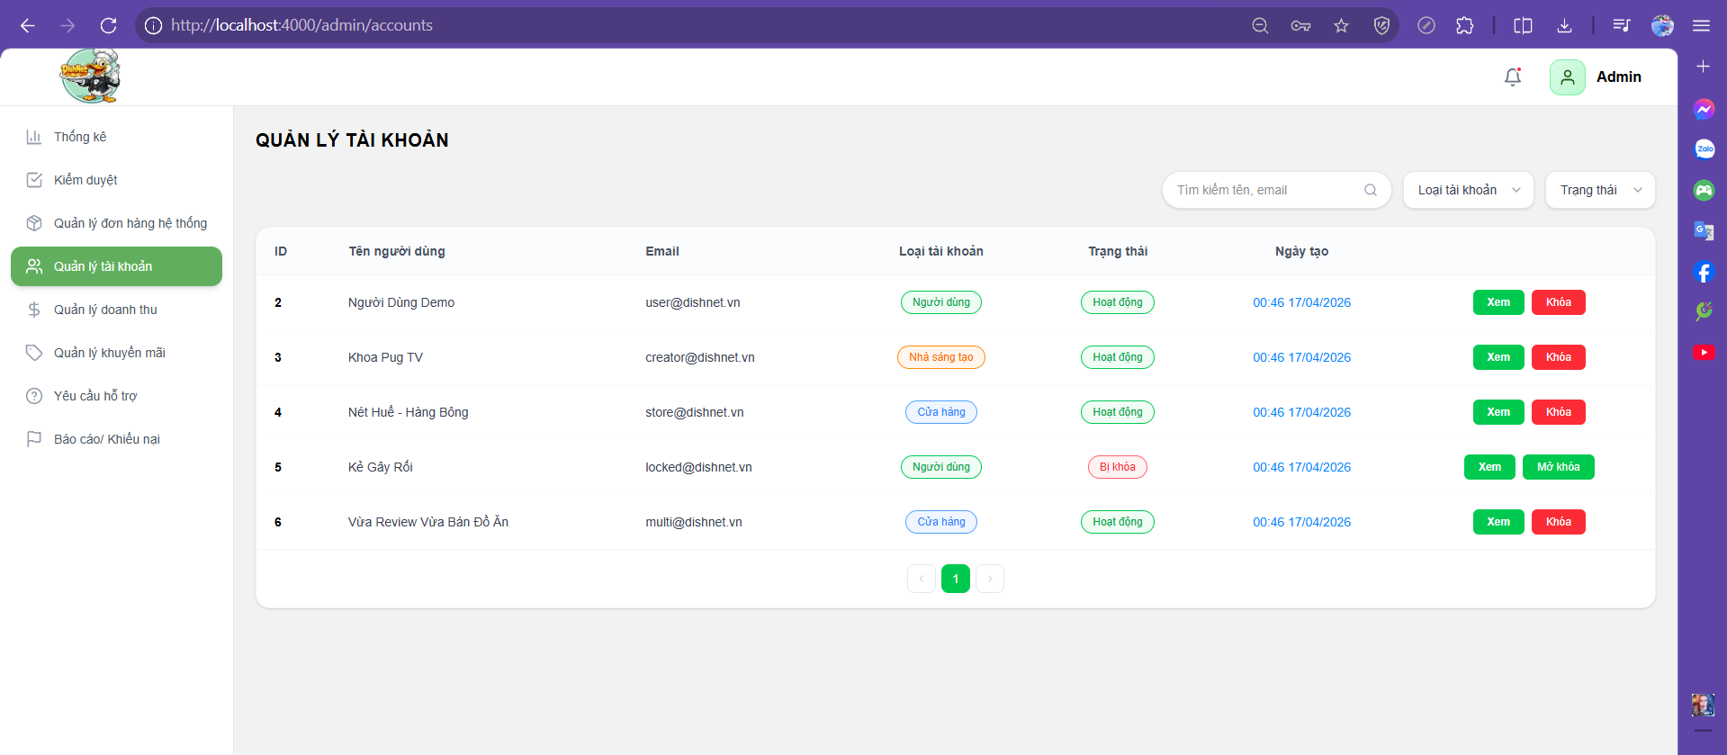
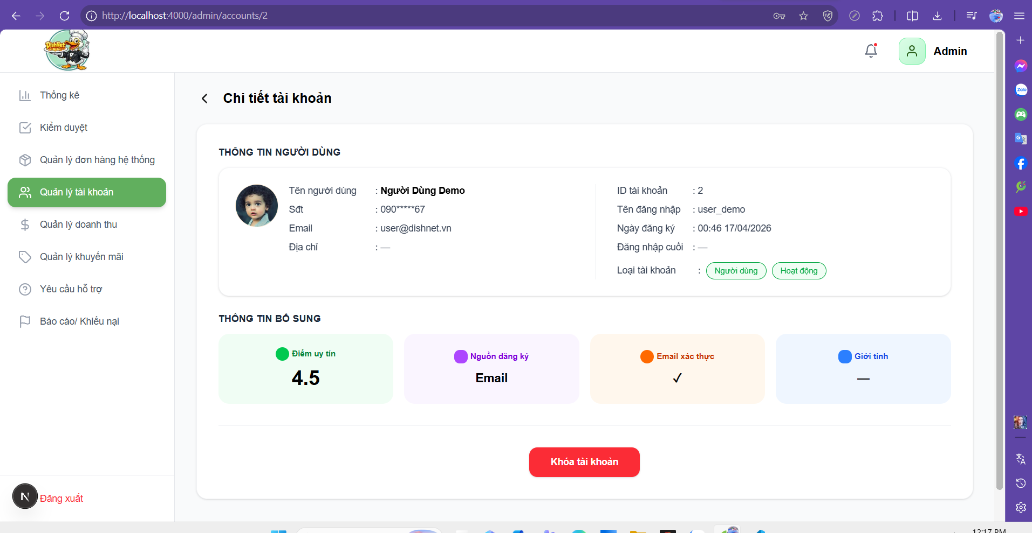

Test Case ID | Mô tả | Hành động | Điều kiện tiên quyết | Kết quả mong đợi | Kết quả thực tế | Kết quả |  | Kết quả |  | Chú thích
 |  |  |  |  |  | Vòng 1 |  | Vòng 2
 |  |  |  |  |  | Trạng thái | Ngày kiểm tra | Trạng thái | Ngày kiểm tra
GUI
TC_ACC_01 | Xác minh hiển thị danh sách các thẻ (card) khuyến mãi. | 1. Truy cập menu "Quản lý khuyến mãi". | Admin đã đăng nhập hệ thống. | Các mã khuyến mãi hiển thị dưới dạng thẻ lưới (grid). | Danh sách khuyến mãi hiển thị trực quan theo từng ô hình chữ nhật bo góc. | passed | 2026-04-02 |  | 2026-04-06
TC_ACC_02 | Xác minh hiển thị nút "Thêm khuyến mãi". | 1. Quan sát góc trên bên phải màn hình. | Đang ở trang Quản lý khuyến mãi. | Hiển thị nút "Thêm khuyến mãi" màu xanh lá. | Nút "Thêm khuyến mãi" kèm icon dấu cộng hiển thị rõ ràng tại vị trí góc phải. | passed | 2026-04-02 |  | 2026-04-06
TC_ACC_03 | Xác minh hiển thị bộ lọc và thanh tìm kiếm. | 1. Quan sát khu vực điều hướng phía trên danh sách. | Trang đã tải xong giao diện. | Hiển thị ô tìm kiếm, dropdown trạng thái, loại và sắp xếp. | Có đầy đủ 4 công cụ lọc: Tìm kiếm, Trạng thái mã, Loại khuyến mãi và Sắp xếp. | passed | 2026-04-02 |  | 2026-04-06
...

Quản lý doanh thu hệ thống
Project Name | XÂY DỰNG HỆ THỐNG DISHNET - NỀN TẢNG MẠNG XÃ HỘI KINH DOANH ẨM THỰC
Module Code | Quản lý doanh thu hệ thống
Người kiểm tra | Ly
 | Hoàn thành | Lỗi | Chưa kiểm tra | Bị chăn | Tổng số trường hợp thử nghiệm
Round 1 | 59 | 26 | 0 | 0 | 85
Round 2 | 26 | 0 | 0 | 0 | 85
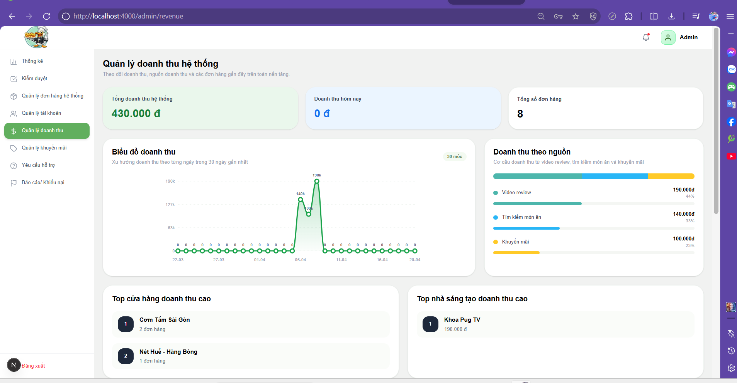
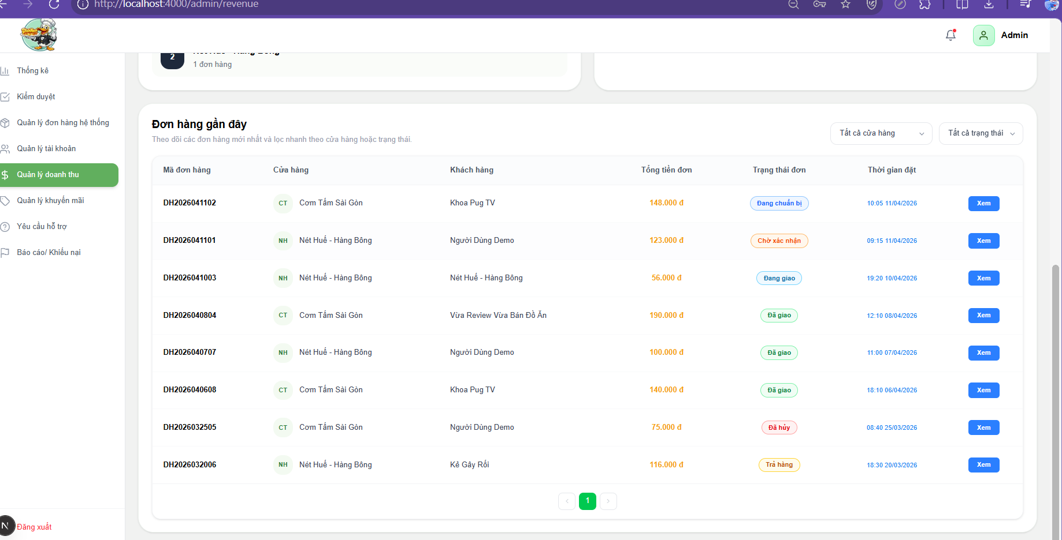

Test Case ID | Mô tả | Hành động | Điều kiện tiên quyết | Kết quả mong đợi | Kết quả thực tế | Kết quả |  | Kết quả |  | Chú thích
 |  |  |  |  |  | Vòng 1 |  | Vòng 2
 |  |  |  |  |  | Trạng thái | Ngày kiểm tra | Trạng thái | Ngày kiểm tra
GUI
TC_GUI_01 | Xác minh rằng tiêu đề trang hiển thị đúng nội dung "Quản lý doanh thu hệ thống" khi truy cập vào chức năng đối với điều kiện N/A. | 1. Quan sát góc trên bên trái màn hình. | N/A | Tiêu đề trang hiển thị đúng nội dung "Quản lý doanh thu hệ thống". | Tiêu đề "Quản lý doanh thu hệ thống" hiển thị rõ ràng tại góc trên bên trái, font chữ đậm. | passed | 2026-04-03 |  | 2026-04-06
TC_GUI_02 | Xác minh rằng hiển thị đầy đủ 3 thẻ thống kê tổng quan (Tổng doanh thu, Doanh thu hôm nay, Tổng số đơn hàng) khi quan sát phần trên cùng của trang đối với điều kiện N/A. | 1. Quan sát các thẻ (card) thống kê ở hàng đầu tiên. | N/A | Hiển thị đầy đủ 3 thẻ thống kê tổng quan. | Hệ thống hiển thị đủ 3 Card thống kê theo hàng ngang, có kèm icon và số liệu bên dưới. | passed | 2026-04-03 |  | 2026-04-06
TC_GUI_03 | Xác minh rằng biểu đồ doanh thu hiển thị đúng dạng đường (line chart) và có đầy đủ các mốc ngày khi quan sát mục "Biểu đồ doanh thu" đối với điều kiện N/A. | 1. Quan sát vùng hiển thị biểu đồ chính. | N/A | Biểu đồ doanh thu hiển thị đúng dạng đường và có đầy đủ các mốc ngày. | Biểu đồ dạng đường hiển thị trực quan, các mốc ngày hiển thị đầy đủ trên trục hoành. | passed | 2026-04-03 |  | 2026-04-06
TC_GUI_04 | Xác minh rằng hiển thị biểu đồ tròn/thanh ngang phân tích nguồn doanh thu kèm chú thích màu sắc khi quan sát mục "Doanh thu theo nguồn" đối với điều kiện N/A. | 1. Quan sát biểu đồ phía bên phải mục biểu đồ chính. | N/A | Hiển thị biểu đồ phân tích nguồn kèm chú thích màu sắc. | Biểu đồ thanh ngang (progress bar) hiển thị với 3 màu sắc phân biệt cho Video review, Tìm kiếm và Khuyến mãi. | passed | 2026-04-03 |  | 2026-04-06
...

